策略分析
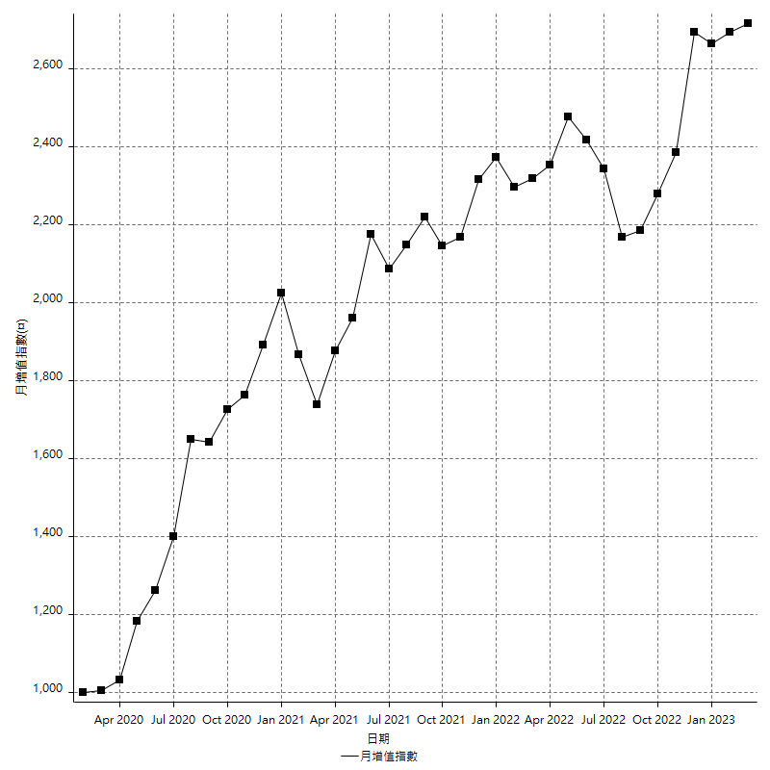
策略績效總結果

 | 所有交易 | 多單 | 空單
淨利 | 341200 | 2800 | 338400
毛利 | 1258600 | 11200 | 1247400
毛損 | -917400 | -8400 | -909000
調整後淨利 | 167900 | -16800 | 166091.86315
調整後毛利 | 1168700 | 0 | 1158071.8306
調整後毛損 | -1000800 | -16800 | -991979.96746
特定淨利 | -117600 | 2800 | -120400
特定毛利 | 799800 | 11200 | 788600
特定毛損 | -917400 | -8400 | -909000
帳戶所需金額 | 66400 | 8400 | 66400
帳戶報酬 | 513.85542169 | 33.333333333 | 509.63855422
初始資本報酬 | 170.6 | 1.4 | 169.2
最大策略虧損 | -82200 | -12200 | -82200
最大策略虧損 (%) | -17.086419753 | -5.722326454 | -16.111328891
最大平倉交易虧損 | -66400 | -8400 | -66400
最大平倉交易虧損 (%) | -16.197530864 | -3.9772727273 | -14.525139665
最大的策略虧損報酬 | 4.1508515815 | 0.22950819672 | 4.1167883212
獲利因子 | 1.3719206453 | 1.3333333333 | 1.3722772277
調整獲利因子 | 1.1677657874 | 0 | 1.1674346949
特定獲利因子 | -0.8718116416 | 1.3333333333 | -0.86754675468
最大持有契約數量 | 1 | 1 | 1
滑價支付 | 54000 | 800 | 53200
佣金支付 | 0 | 0 | 0
未平倉部位損益 | n/a | n/a | n/a
年報酬率 | 55.387757244 | 0.45453024702 | 54.933226997
月報酬率 | 4.615646437 | 0.037877520585 | 4.5777689164
買進持有績效 | 71211.34461 | 66319.939602 | 71211.34461
平均月報酬 | 8978.9473684
月報酬的標準差 | 21307.873914

績效比率

成長潛力比(Upside Potential Ratio) | 61.503812035
夏普比率 | 0.47989992187
索丁諾比率 | 1.0379770786
Fouse 比率 | 0.026199151689
Calmar 比率 | 0.0057008830022
Sterling 比率 | 0.0019577157871
淨利/最大損失百分比 | 4061.9047619
淨利/最大交易績效拉回百分比 | 4265
淨利/最大策略績效拉回百分比 | 415.08515815
特定淨利/最大損失百分比 | -1400
特定淨利/最大交易績效拉回百分比 | -1470
特定淨利/最大策略績效拉回百分比 | -143.06569343
調整後淨利/最大損失百分比 | 1998.8095238
調整後淨利/最大交易績效拉回百分比 | 2098.75
調整後淨利/最大策略績效拉回百分比 | 204.25790754

時間分析

交易期間 | 3 Yrs, 1 Mth, 3 Dys, 11 Mins
策略在市場的時間 | 8 Dys, 23 Hrs, 23 Mins
策略在市場的時間百分比 | 0.79771063283
最長的持平期間 | 1 Mth, 5 Dys, 22 Hrs, 35 Mins
最大獲利日期 | 2021-05-19
最大虧損日期 | 2020-02-12
最大策略虧損日期 | 7/28/22
最大平倉交易虧損日期 | 7/28/22

詳細權益曲線

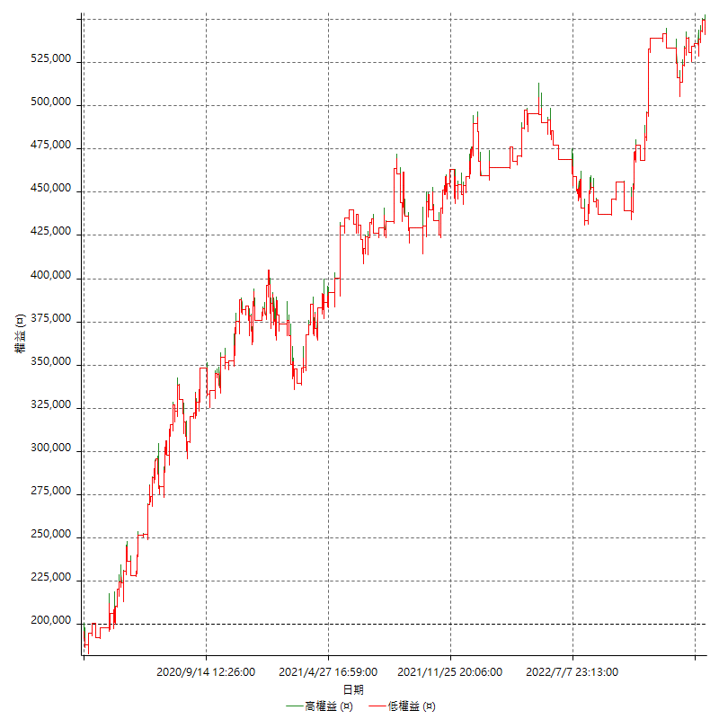

詳細權益曲線及績效拉回

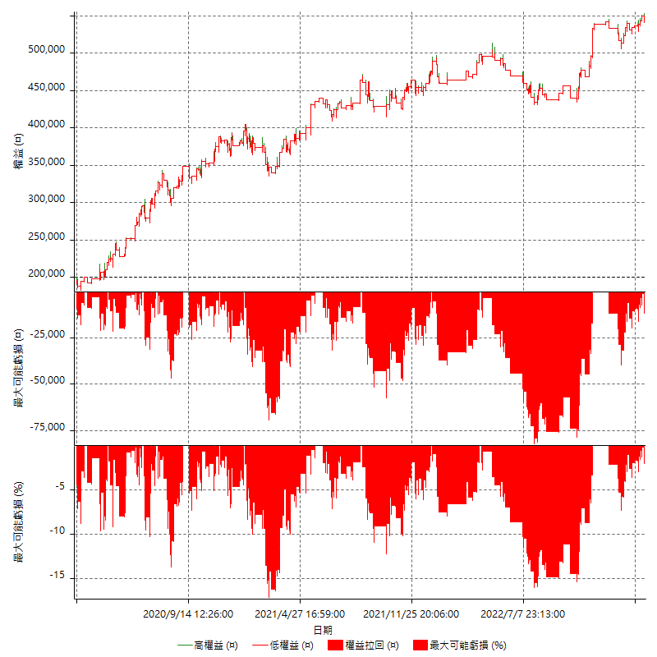

多單詳細權益曲線

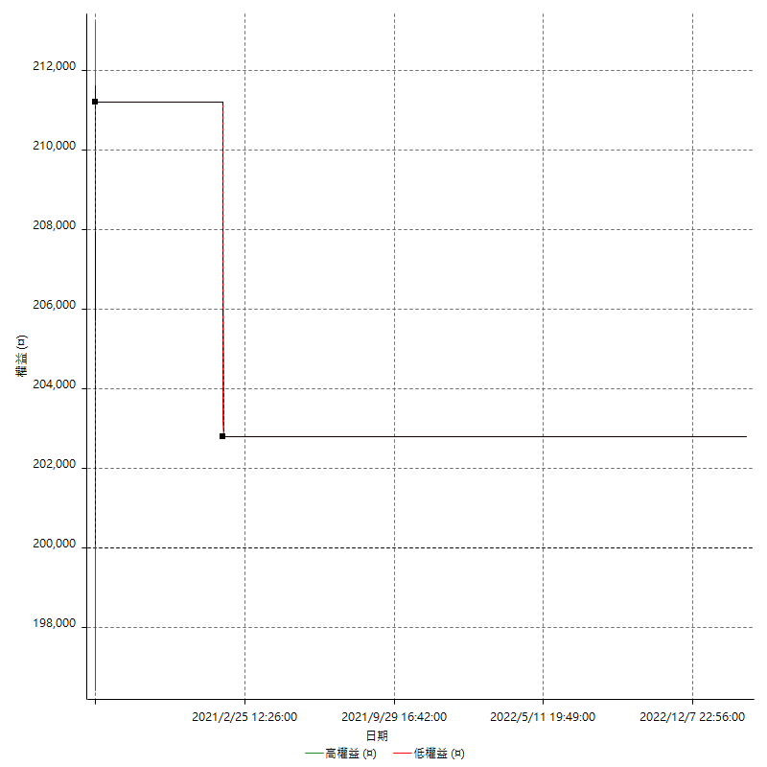

空單詳細權益曲線

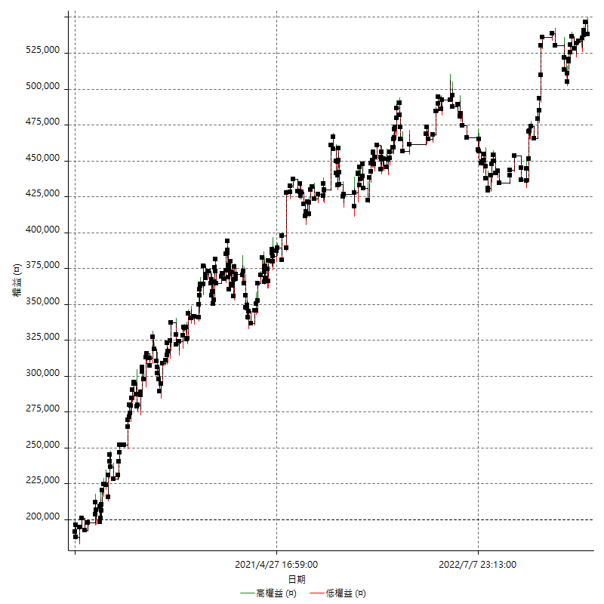

權益增加 & 拉回

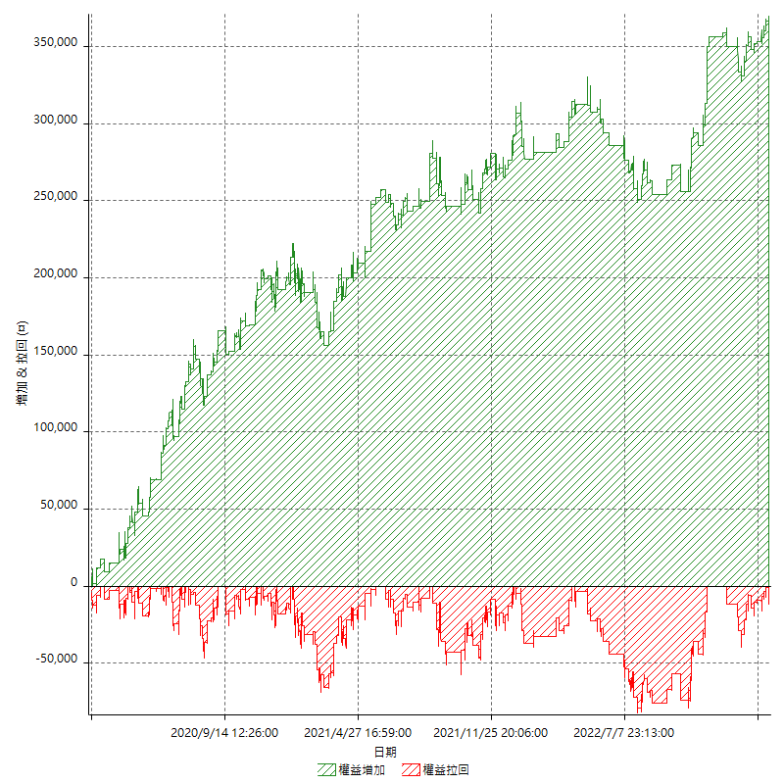

權益增加 & 拉回(%)

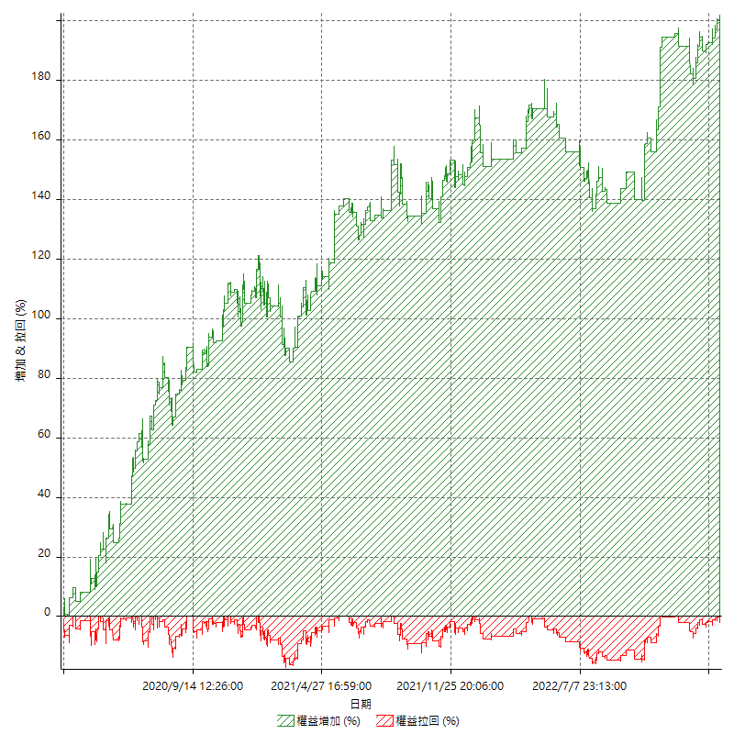

平倉權益曲線

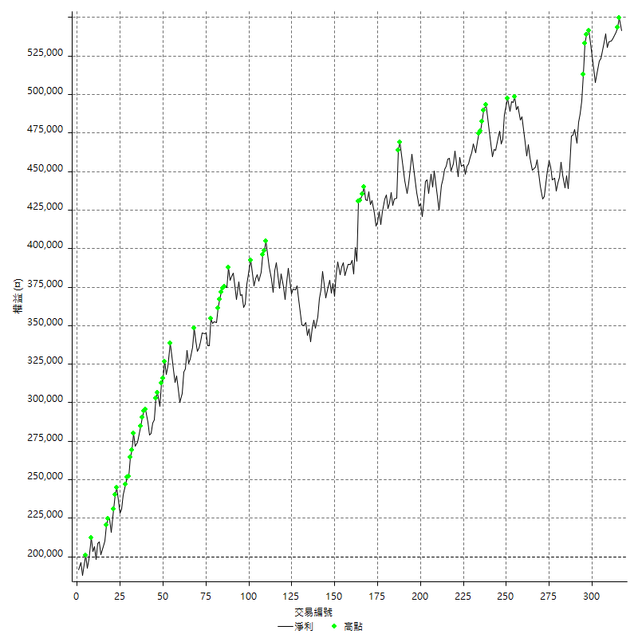

平倉權益曲線及績效拉回

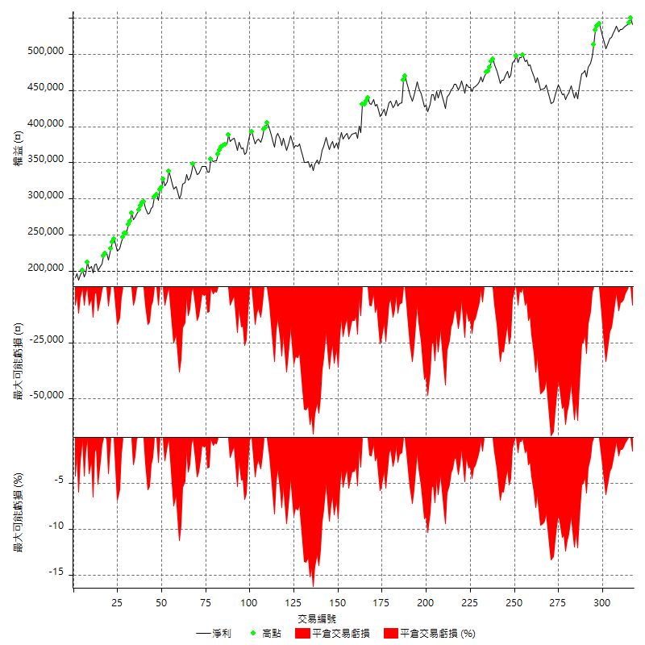

買進持有績效



月增值指數

交易分析
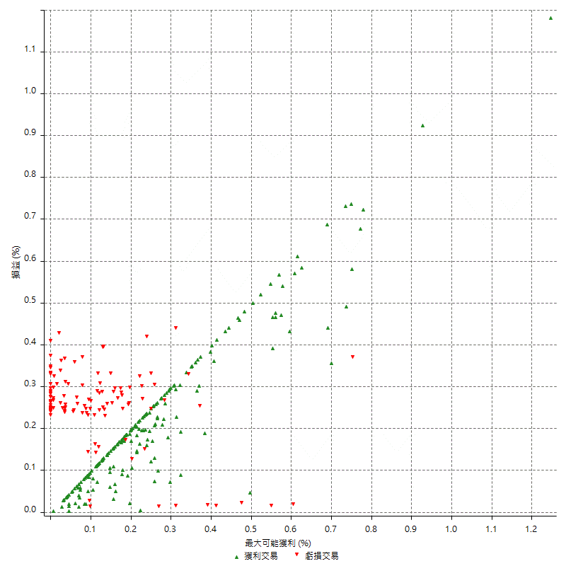
總交易分析

 | 所有交易 | 多單 | 空單
交易總次數 | 317 | 2 | 315
未平倉交易總數量 | 0 | 0 | 0
獲利交易次數 | 196 | 1 | 195
虧損交易次數 | 121 | 1 | 120
勝率 | 61.829652997 | 50 | 61.904761905
平均交易(獲利 & 虧損) | 1076.340694 | 1400 | 1074.2857143
平均獲利交易 | 6421.4285714 | 11200 | 6396.9230769
平均虧損交易 | -7581.8181818 | -8400 | -7575
平均獲利/平均虧損 比率 | -0.84695101062 | 1.3333333333 | -0.84447829398
最大的交易獲利 | 38400 | 11200 | 38400
最大的交易虧損 | -8400 | -8400 | -8400
平倉交易的平均K棒數 | 3.2 | 3.5 | 3.2
獲利平倉交易的平均K棒數 | 3.2 | 5 | 3.1
虧損平倉交易的平均K棒數 | 3.3 | 2 | 3.3
平倉交易間的平均K棒數 | n/a | n/a | n/a
獲利平倉交易間的平均K棒數 | 264.1 | 52386 | 265.5
虧損平倉交易間的平均K棒數 | 429.7 | 52389 | 433.3

極端交易

 | 全部 | 正 | 負
1 Std. Deviation of Avg. Trade | 8057.6154236 | 5189.9459016 | 2224.110309
平均交易金額 +1標準差 | 9133.9561176 | 11611.374473 | -5357.7078728
平均交易金額 -1標準差 | -6981.2747296 | 1231.4826698 | -9805.9284908
極端交易次數 | 29 | 29 | 0
極端交易損益比 |  | 458800

最大獲利/最大虧損

 | 最大可能獲利 | 最大可能虧損
最大值 | 40400 | -8000
最大值日期 | 2021-05-19 | 2020-02-12
平均值 | 5866.2460568 | -4648.5804416
最大值 (%) | 1.2462981244 | -0.4158004158
最大值 (%) 日期 | 2021-05-19 | 2020-03-26
平均值 (%) | 0.20382708784 | -0.15862753889
1標準差 | 5289.6151043 | 3016.6268472
平均交易金額 +1標準差 | 11155.861161 | -1631.9535944
平均交易金額 -1標準差 | 576.63095246 | -7665.2072889

交易序列分析

Z值 | 0.58078599802
信賴界限 | 0.43861579308
策略精確預期 | 1076.340694
最大連續獲利交易次數 | 8
最大連續虧損交易次數 | 4
最大連續獲利金額 | 73000
最大連續虧損金額 | -33600
最大連續獲利 (%) | 22.699386503
最大連續虧損 (%) | -8.2962962963

交易序列統計量

連續獲利 | 序列編號 | 序列的平均獲利 | 下筆交易的平均虧損
1 | 30 | 5413.3333333 | -7153.3333333
2 | 17 | 6894.1176471 | -7623.5294118
3 | 9 | 6911.1111111 | -7533.3333333
4 | 11 | 7763.6363636 | -7290.9090909
5 | 3 | 4680 | -4866.6666667
6 | 4 | 4991.6666667 | -8400
7 | 2 | 6557.1428571 | -8400
8 | 1 | 6475 | -8400
連續虧損 | 序列編號 | 序列的平均虧損 | 下筆交易的平均獲利
1 | 51 | -7047.0588235 | 6537.254902
2 | 17 | -7752.9411765 | 6152.9411765
3 | 4 | -8400 | 7100
4 | 6 | -8066.6666667 | 5833.3333333

總交易

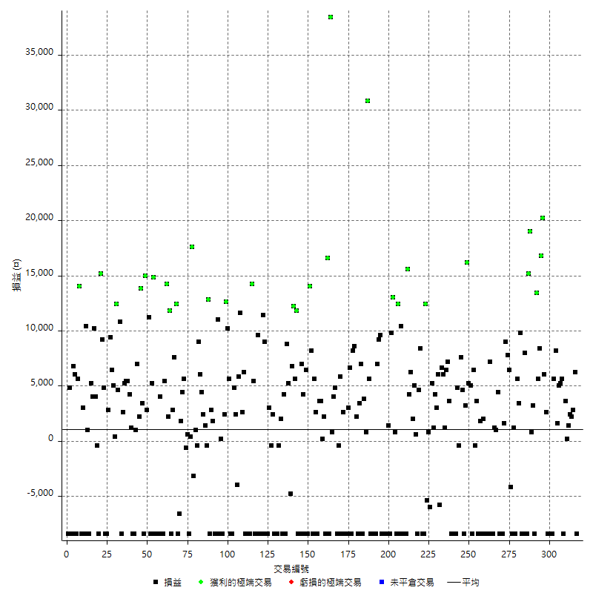

獲利交易

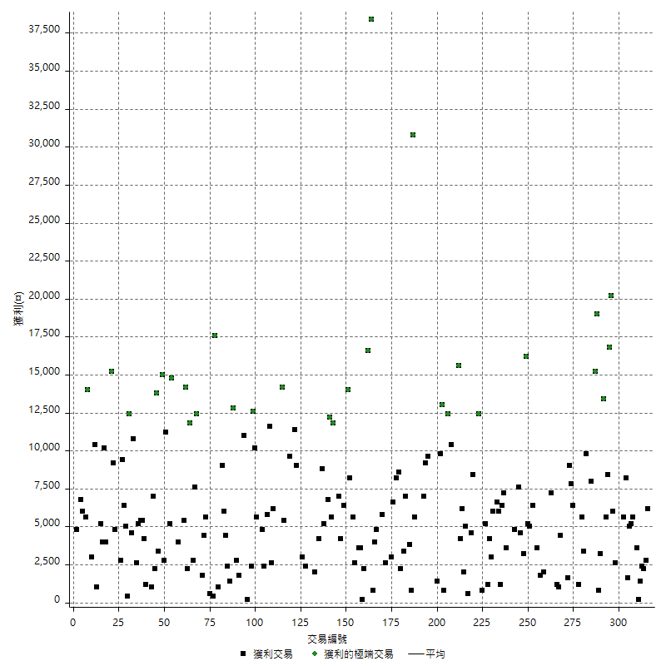

虧損交易

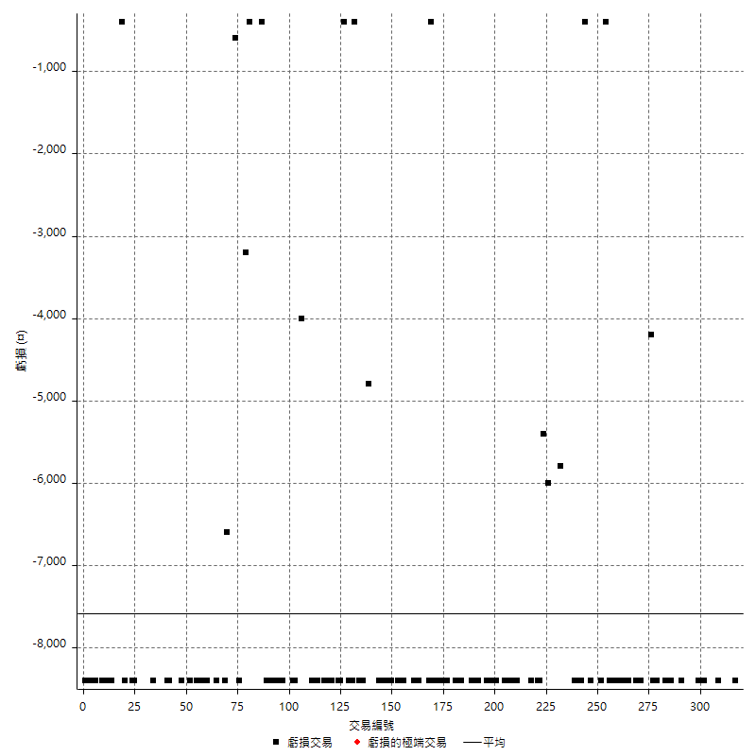

最大可能虧損

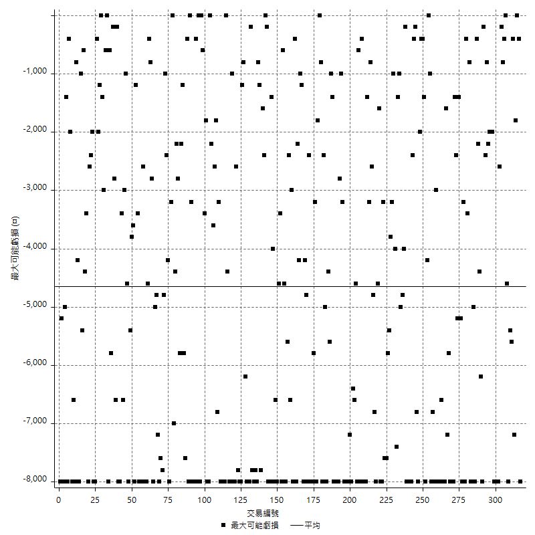

虧損的損益

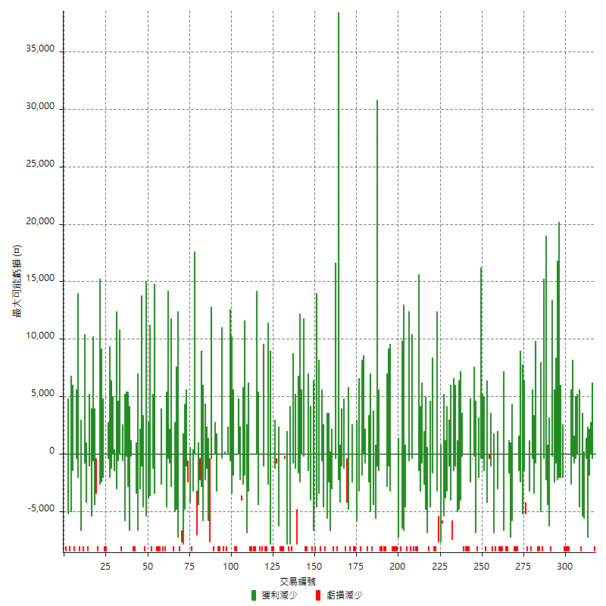

最大虧損幅度

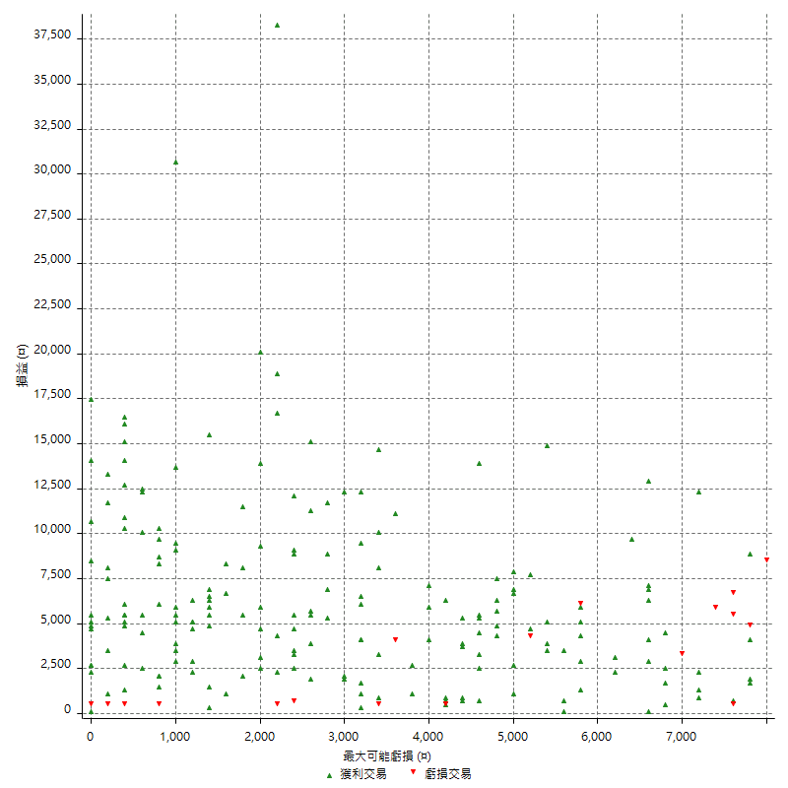

最大虧損幅度 (%)

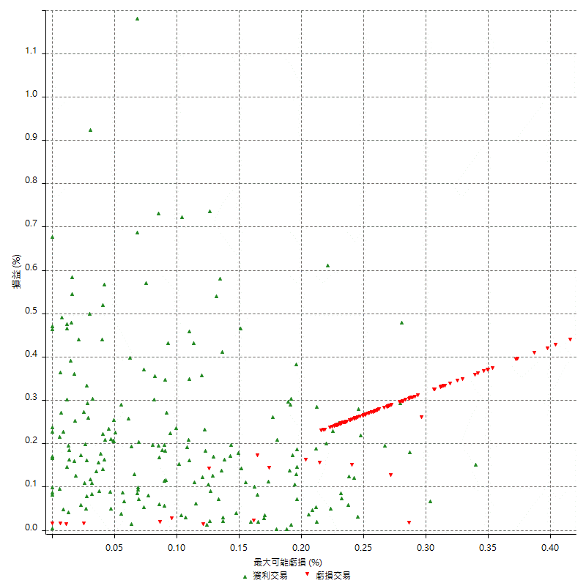

最大可能獲利

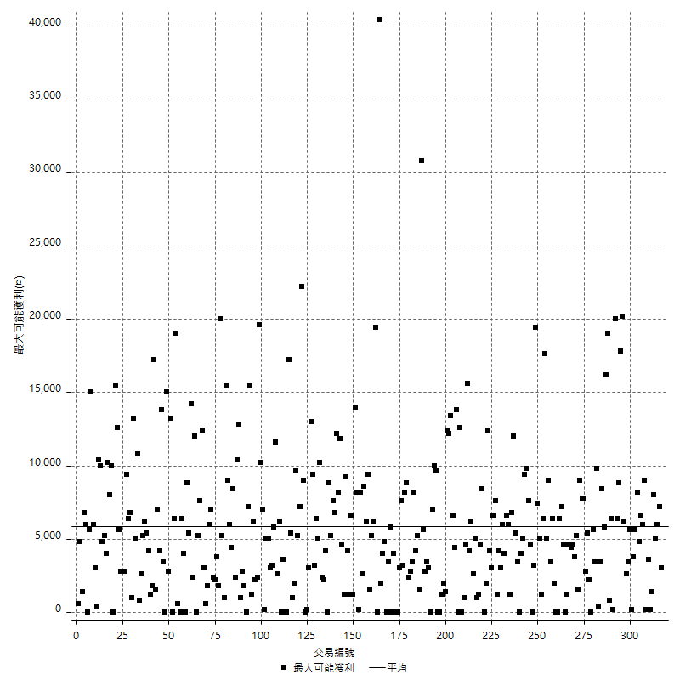

獲利的損益

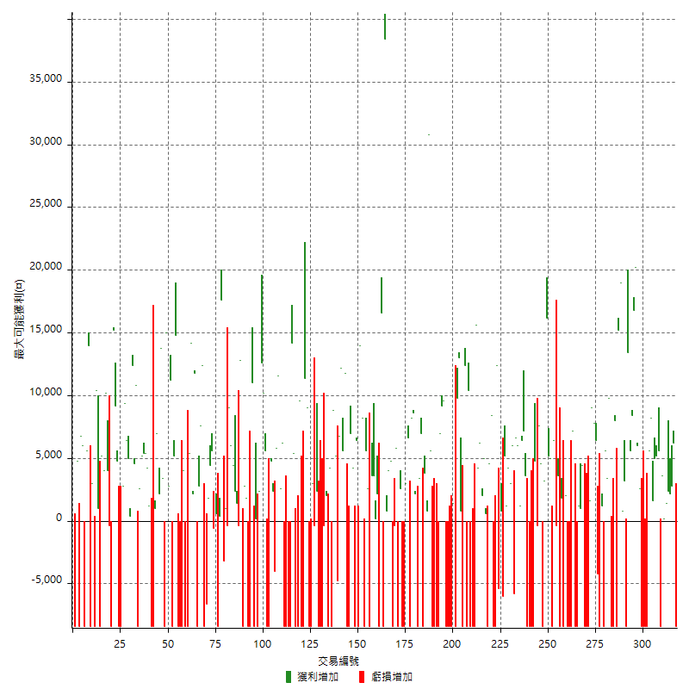

最大獲利幅度

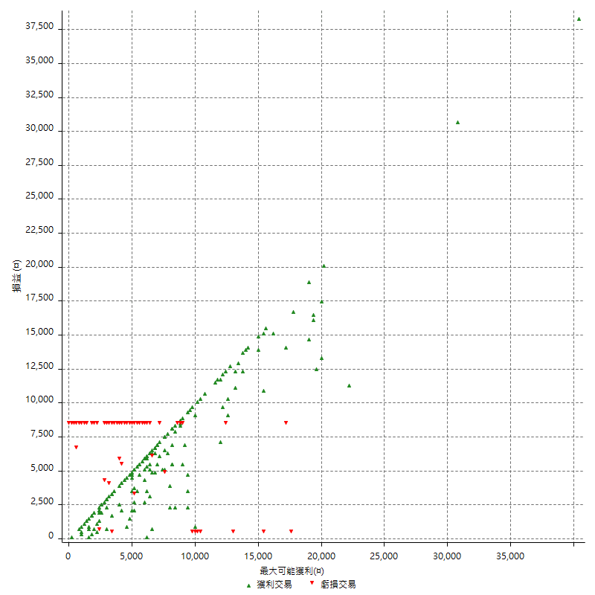

最大獲利幅度 (%)

週期性分析
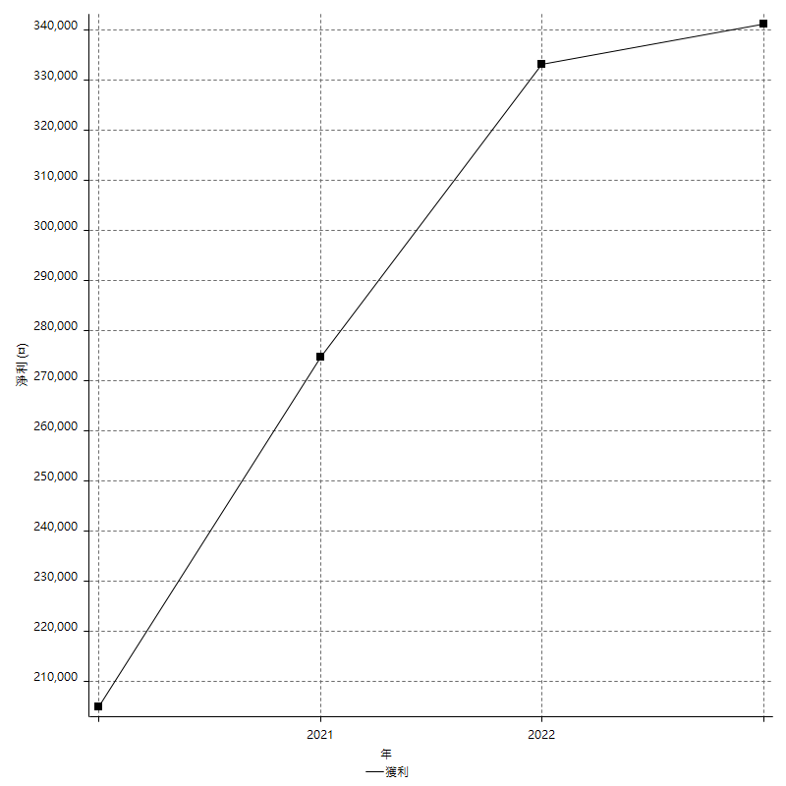
Daily Period Analysis

期間 | 獲利(¤) | 獲利(%) | 毛利 | 毛損 | 交易次數 | 勝率
2023-03-07 | -8400 | -1.5283842795 | 0 | -8400 | 1 | 0
2023-03-02 | 6200 | 1.1409642989 | 6200 | 0 | 1 | 100
2023-02-24 | 5000 | 0.92867756315 | 5000 | 0 | 2 | 100
2023-02-21 | 2400 | 0.44776119403 | 2400 | 0 | 1 | 100
2023-02-14 | 1400 | 0.26187803966 | 1400 | 0 | 1 | 100
2023-02-09 | 3800 | 0.71590052751 | 3800 | 0 | 2 | 100
2023-02-03 | -8400 | -1.5578635015 | 0 | -8400 | 1 | 0
2023-01-31 | 5600 | 1.0494752624 | 5600 | 0 | 1 | 100
2023-01-17 | 10200 | 1.9487963317 | 10200 | 0 | 2 | 100
2023-01-13 | 9800 | 1.9080996885 | 9800 | 0 | 2 | 100
2023-01-10 | -2800 | -0.54221533695 | 5600 | -8400 | 2 | 50
2023-01-04 | -16800 | -3.1507876969 | 0 | -16800 | 2 | 0
2022-12-15 | -8400 | -1.5509601182 | 0 | -8400 | 1 | 0
2022-12-09 | 2600 | 0.48237476809 | 2600 | 0 | 1 | 100
2022-11-18 | 6000 | 1.1257035647 | 6000 | 0 | 1 | 100
2022-11-16 | 37000 | 7.4596774194 | 37000 | 0 | 2 | 100
2022-11-14 | 14000 | 2.9045643154 | 14000 | 0 | 2 | 100
2022-11-10 | 13400 | 2.8595817328 | 13400 | 0 | 1 | 100
2022-11-02 | -8400 | -1.7610062893 | 0 | -8400 | 1 | 0
2022-10-26 | 3200 | 0.67539046011 | 3200 | 0 | 1 | 100
2022-10-24 | 800 | 0.16913319239 | 800 | 0 | 1 | 100
2022-10-21 | 34200 | 7.7939835916 | 34200 | 0 | 2 | 100
2022-10-18 | -400 | -0.091074681239 | 8000 | -8400 | 2 | 50
2022-10-05 | -16800 | -3.6842105263 | 0 | -16800 | 2 | 0
2022-09-21 | 9800 | 2.1963245182 | 9800 | 0 | 1 | 100
2022-09-13 | 9000 | 2.0585544373 | 9000 | 0 | 2 | 100
2022-08-19 | -8400 | -1.8850987433 | 0 | -8400 | 1 | 0
2022-08-17 | 1200 | 0.2700270027 | 1200 | 0 | 1 | 100
2022-08-12 | -8400 | -1.8551236749 | 0 | -8400 | 1 | 0
2022-08-08 | 2200 | 0.48823790502 | 6400 | -4200 | 2 | 50
2022-08-04 | 7800 | 1.7615176152 | 7800 | 0 | 1 | 100
2022-08-03 | 9000 | 2.0746887967 | 9000 | 0 | 1 | 100
2022-07-28 | -6800 | -1.5433499773 | 1600 | -8400 | 2 | 50
2022-07-22 | -16800 | -3.6729339746 | 0 | -16800 | 2 | 0
2022-07-20 | 4400 | 0.97130242826 | 4400 | 0 | 1 | 100
2022-07-19 | 1000 | 0.22123893805 | 1000 | 0 | 1 | 100
2022-07-15 | 1200 | 0.2661934339 | 1200 | 0 | 1 | 100
2022-07-14 | -8400 | -1.8292682927 | 0 | -8400 | 1 | 0
2022-07-08 | -1200 | -0.2606429192 | 7200 | -8400 | 2 | 50
2022-07-07 | -8400 | -1.7918088737 | 0 | -8400 | 1 | 0
2022-06-15 | -8400 | -1.7602682313 | 0 | -8400 | 1 | 0
2022-06-06 | -8400 | -1.7298187809 | 0 | -8400 | 1 | 0
2022-06-01 | 2000 | 0.41356492969 | 2000 | 0 | 1 | 100
2022-05-31 | -8400 | -1.7073170732 | 0 | -8400 | 1 | 0
2022-05-26 | 1800 | 0.36719706242 | 1800 | 0 | 1 | 100
2022-05-16 | -4800 | -0.9696969697 | 3600 | -8400 | 2 | 50
2022-05-11 | -400 | -0.080742834073 | 0 | -400 | 1 | 0
2022-04-21 | 6400 | 1.308793456 | 6400 | 0 | 1 | 100
2022-04-20 | -8400 | -1.6887816647 | 0 | -8400 | 1 | 0
2022-04-14 | 10200 | 2.0935960591 | 10200 | 0 | 2 | 100
2022-04-11 | 16200 | 3.4394904459 | 16200 | 0 | 1 | 100
2022-03-31 | 3200 | 0.68405301411 | 3200 | 0 | 1 | 100
2022-03-23 | -8400 | -1.7639647207 | 0 | -8400 | 1 | 0
2022-03-18 | 12200 | 2.6293103448 | 12200 | 0 | 2 | 100
2022-02-10 | 4400 | 0.95735422106 | 4800 | -400 | 2 | 50
2022-01-18 | -8400 | -1.7948717949 | 0 | -8400 | 1 | 0
2022-01-13 | -16800 | -3.4653465347 | 0 | -16800 | 2 | 0
2022-01-12 | -4800 | -0.98039215686 | 3600 | -8400 | 2 | 50
2022-01-05 | 13600 | 2.8571428571 | 13600 | 0 | 2 | 100
2022-01-03 | 1200 | 0.25273799495 | 1200 | 0 | 1 | 100
2021-12-30 | 12600 | 2.7260926006 | 12600 | 0 | 2 | 100
2021-12-29 | 200 | 0.04329004329 | 6000 | -5800 | 2 | 50
2021-12-28 | 3000 | 0.65359477124 | 3000 | 0 | 1 | 100
2021-12-22 | 5400 | 1.1904761905 | 5400 | 0 | 2 | 100
2021-12-17 | 5200 | 1.1596788582 | 5200 | 0 | 1 | 100
2021-12-15 | -6000 | -1.3204225352 | 0 | -6000 | 1 | 0
2021-12-08 | 800 | 0.17636684303 | 800 | 0 | 1 | 100
2021-12-03 | 7000 | 1.5673981191 | 12400 | -5400 | 2 | 50
2021-12-02 | -16800 | -3.6253776435 | 0 | -16800 | 2 | 0
2021-11-25 | 8400 | 1.8461538462 | 8400 | 0 | 1 | 100
2021-11-19 | 4600 | 1.0213143872 | 4600 | 0 | 1 | 100
2021-11-18 | -8400 | -1.8308631212 | 0 | -8400 | 1 | 0
2021-11-17 | 5600 | 1.2356575463 | 5600 | 0 | 2 | 100
2021-11-16 | 2000 | 0.44326241135 | 2000 | 0 | 1 | 100
2021-11-12 | 10400 | 2.3593466425 | 10400 | 0 | 2 | 100
2021-11-10 | 15600 | 3.6688617121 | 15600 | 0 | 1 | 100
2021-11-08 | -8400 | -1.9372693727 | 0 | -8400 | 1 | 0
2021-10-28 | -8400 | -1.9004524887 | 0 | -8400 | 1 | 0
2021-10-27 | 2000 | 0.45454545455 | 10400 | -8400 | 2 | 50
2021-10-21 | -8400 | -1.8733273863 | 0 | -8400 | 1 | 0
2021-10-20 | 4000 | 0.900090009 | 12400 | -8400 | 2 | 50
2021-10-18 | 13800 | 3.2048304691 | 13800 | 0 | 2 | 100
2021-10-08 | 1400 | 0.32618825722 | 9800 | -8400 | 2 | 50
2021-09-14 | 1400 | 0.32725572698 | 1400 | 0 | 1 | 100
2021-09-13 | -8400 | -1.9257221458 | 0 | -8400 | 1 | 0
2021-09-06 | -16800 | -3.7086092715 | 0 | -16800 | 2 | 0
2021-09-03 | -8400 | -1.8205461638 | 0 | -8400 | 1 | 0
2021-09-02 | 18800 | 4.2476276548 | 18800 | 0 | 2 | 100
2021-09-01 | -1400 | -0.31531531532 | 7000 | -8400 | 2 | 50
2021-08-30 | -16800 | -3.6458333333 | 0 | -16800 | 2 | 0
2021-08-24 | -2800 | -0.60396893874 | 5600 | -8400 | 2 | 50
2021-08-19 | 30800 | 7.1164510166 | 30800 | 0 | 1 | 100
2021-08-05 | 4600 | 1.0742643624 | 4600 | 0 | 2 | 100
2021-08-03 | -1400 | -0.32588454376 | 7000 | -8400 | 2 | 50
2021-07-23 | 3400 | 0.79774753637 | 3400 | 0 | 1 | 100
2021-07-15 | -8400 | -1.9328117809 | 0 | -8400 | 1 | 0
2021-07-12 | 2200 | 0.50878815911 | 2200 | 0 | 1 | 100
2021-07-08 | 8600 | 2.0292590845 | 8600 | 0 | 1 | 100
2021-07-06 | -200 | -0.047169811321 | 8200 | -8400 | 2 | 50
2021-07-01 | 6600 | 1.581217058 | 6600 | 0 | 1 | 100
2021-06-29 | 3000 | 0.72393822394 | 3000 | 0 | 1 | 100
2021-06-28 | -8400 | -1.9867549669 | 0 | -8400 | 1 | 0
2021-06-24 | -8400 | -1.9480519481 | 0 | -8400 | 1 | 0
2021-06-18 | -5800 | -1.3272311213 | 2600 | -8400 | 2 | 50
2021-06-16 | 5400 | 1.2511584801 | 5800 | -400 | 2 | 50
2021-06-10 | -8400 | -1.9090909091 | 0 | -8400 | 1 | 0
2021-06-02 | 4800 | 1.1029411765 | 4800 | 0 | 1 | 100
2021-05-26 | 4800 | 1.1152416357 | 4800 | 0 | 2 | 100
2021-05-19 | 30000 | 7.4925074925 | 38400 | -8400 | 2 | 50
2021-05-10 | 8200 | 2.0907700153 | 16600 | -8400 | 2 | 50
2021-04-28 | 2200 | 0.5641025641 | 2200 | 0 | 1 | 100
2021-04-27 | 3800 | 0.9839461419 | 3800 | 0 | 2 | 100
2021-04-20 | -4800 | -1.2276214834 | 3600 | -8400 | 2 | 50
2021-04-19 | 8200 | 2.1421107628 | 8200 | 0 | 2 | 100
2021-04-16 | -200 | -0.052219321149 | 8200 | -8400 | 2 | 50
2021-04-09 | 5600 | 1.483836778 | 14000 | -8400 | 2 | 50
2021-04-08 | 6400 | 1.7250673854 | 6400 | 0 | 1 | 100
2021-04-01 | -4200 | -1.1194029851 | 4200 | -8400 | 2 | 50
2021-03-31 | 7000 | 1.9011406844 | 7000 | 0 | 1 | 100
2021-03-30 | -16800 | -4.3636363636 | 0 | -16800 | 2 | 0
2021-03-25 | 11800 | 3.1618435155 | 11800 | 0 | 1 | 100
2021-03-23 | 5600 | 1.5233949946 | 5600 | 0 | 1 | 100
2021-03-17 | 19000 | 5.4503729203 | 19000 | 0 | 2 | 100
2021-03-12 | 400 | 0.11487650775 | 5200 | -4800 | 2 | 50
2021-03-10 | 8800 | 2.5928108427 | 8800 | 0 | 1 | 100
2021-03-03 | -8400 | -2.4151811386 | 0 | -8400 | 1 | 0
2021-02-24 | 4200 | 1.2223515716 | 4200 | 0 | 1 | 100
2021-02-23 | -8400 | -2.3863636364 | 0 | -8400 | 1 | 0
2021-02-22 | 1600 | 0.45662100457 | 2000 | -400 | 2 | 50
2021-02-18 | -16800 | -4.5751633987 | 0 | -16800 | 2 | 0
2021-02-05 | -8400 | -2.2364217252 | 0 | -8400 | 1 | 0
2021-02-03 | 2000 | 0.53533190578 | 2400 | -400 | 2 | 50
2021-01-20 | -5400 | -1.4248021108 | 3000 | -8400 | 2 | 50
2021-01-18 | -8400 | -2.1683014972 | 0 | -8400 | 1 | 0
2021-01-15 | 20400 | 5.5585831063 | 20400 | 0 | 2 | 100
2021-01-14 | -8400 | -2.2376132126 | 0 | -8400 | 1 | 0
2021-01-12 | 1200 | 0.32068412614 | 9600 | -8400 | 2 | 50
2021-01-11 | -8400 | -2.1955044433 | 0 | -8400 | 1 | 0
2021-01-08 | -3000 | -0.77800829876 | 5400 | -8400 | 2 | 50
2021-01-06 | 5800 | 1.5271195366 | 14200 | -8400 | 2 | 50
2021-01-05 | -16800 | -4.2360060514 | 0 | -16800 | 2 | 0
2021-01-04 | -8400 | -2.0740740741 | 0 | -8400 | 1 | 0
2020-12-31 | 8800 | 2.2211004543 | 8800 | 0 | 2 | 100
2020-12-29 | 17400 | 4.5934530095 | 17400 | 0 | 2 | 100
2020-12-25 | -4000 | -1.0449320794 | 0 | -4000 | 1 | 0
2020-12-22 | 2400 | 0.6309148265 | 2400 | 0 | 1 | 100
2020-12-21 | 4800 | 1.2779552716 | 4800 | 0 | 1 | 100
2020-12-09 | -8400 | -2.1875 | 0 | -8400 | 1 | 0
2020-12-08 | -2800 | -0.72388831437 | 5600 | -8400 | 2 | 50
2020-12-07 | 22800 | 6.2637362637 | 22800 | 0 | 2 | 100
2020-12-04 | 2400 | 0.66371681416 | 2400 | 0 | 1 | 100
2020-12-03 | -8400 | -2.2702702703 | 0 | -8400 | 1 | 0
2020-12-02 | -8200 | -2.1681649921 | 200 | -8400 | 2 | 50
2020-11-30 | 2600 | 0.6922257721 | 11000 | -8400 | 2 | 50
2020-11-27 | -8400 | -2.1875 | 0 | -8400 | 1 | 0
2020-11-24 | 1800 | 0.47095761381 | 1800 | 0 | 1 | 100
2020-11-17 | -5600 | -1.4440433213 | 2800 | -8400 | 2 | 50
2020-11-12 | 12400 | 3.3031433138 | 12800 | -400 | 2 | 50
2020-11-06 | 3800 | 1.0226049516 | 3800 | 0 | 2 | 100
2020-11-05 | 10400 | 2.8792912514 | 10400 | 0 | 2 | 100
2020-11-04 | 8600 | 2.4390243902 | 9000 | -400 | 2 | 50
2020-10-26 | 1000 | 0.28441410694 | 1000 | 0 | 1 | 100
2020-10-20 | -3200 | -0.90191657272 | 0 | -3200 | 1 | 0
2020-10-13 | 17600 | 5.2194543298 | 17600 | 0 | 1 | 100
2020-10-12 | 400 | 0.11876484561 | 400 | 0 | 1 | 100
2020-10-08 | -8400 | -2.4333719583 | 0 | -8400 | 1 | 0
2020-10-07 | 600 | 0.17411491584 | 600 | 0 | 1 | 100
2020-10-05 | -600 | -0.17381228273 | 0 | -600 | 1 | 0
2020-09-29 | 10000 | 2.9832935561 | 10000 | 0 | 2 | 100
2020-09-21 | 1800 | 0.5398920216 | 1800 | 0 | 1 | 100
2020-09-15 | -15000 | -4.3053960964 | 0 | -15000 | 2 | 0
2020-09-03 | 12400 | 3.6904761905 | 12400 | 0 | 1 | 100
2020-09-02 | 7600 | 2.3142509135 | 7600 | 0 | 1 | 100
2020-08-27 | 2800 | 0.85995085995 | 2800 | 0 | 1 | 100
2020-08-26 | 3400 | 1.0552451893 | 11800 | -8400 | 2 | 50
2020-08-24 | 2200 | 0.6875 | 2200 | 0 | 1 | 100
2020-08-18 | 14200 | 4.643557881 | 14200 | 0 | 1 | 100
2020-08-13 | 5400 | 1.7976031957 | 5400 | 0 | 1 | 100
2020-08-11 | -8400 | -2.7202072539 | 0 | -8400 | 1 | 0
2020-08-10 | -8400 | -2.6481715006 | 0 | -8400 | 1 | 0
2020-08-06 | -4400 | -1.368159204 | 4000 | -8400 | 2 | 50
2020-08-05 | -8400 | -2.5454545455 | 0 | -8400 | 1 | 0
2020-07-30 | -8400 | -2.4822695035 | 0 | -8400 | 1 | 0
2020-07-28 | 14800 | 4.5735475896 | 14800 | 0 | 1 | 100
2020-07-22 | -3200 | -0.97919216646 | 5200 | -8400 | 2 | 50
2020-07-20 | 11200 | 3.5487959442 | 11200 | 0 | 1 | 100
2020-07-15 | 2800 | 0.89514066496 | 2800 | 0 | 1 | 100
2020-07-14 | 15000 | 5.036937542 | 15000 | 0 | 1 | 100
2020-07-09 | -8400 | -2.7433050294 | 0 | -8400 | 1 | 0
2020-07-07 | 17200 | 5.9515570934 | 17200 | 0 | 2 | 100
2020-07-03 | 9200 | 3.2880629021 | 9200 | 0 | 2 | 100
2020-06-24 | 1000 | 0.35868005739 | 1000 | 0 | 1 | 100
2020-06-23 | -8400 | -2.9247910864 | 0 | -8400 | 1 | 0
2020-06-22 | -8400 | -2.8416779432 | 0 | -8400 | 1 | 0
2020-06-17 | 5400 | 1.8607856651 | 5400 | 0 | 2 | 100
2020-06-15 | 5400 | 1.8960674157 | 5400 | 0 | 1 | 100
2020-06-11 | 10600 | 3.8657913931 | 10600 | 0 | 2 | 100
2020-06-09 | 2600 | 0.95729013255 | 2600 | 0 | 1 | 100
2020-06-08 | 2400 | 0.89153046062 | 10800 | -8400 | 2 | 50
2020-06-04 | 17000 | 6.7406819984 | 17000 | 0 | 2 | 100
2020-05-27 | 400 | 0.15885623511 | 400 | 0 | 1 | 100
2020-05-19 | 11400 | 4.7420965058 | 11400 | 0 | 2 | 100
2020-05-18 | 9400 | 4.0692640693 | 9400 | 0 | 1 | 100
2020-05-15 | 2800 | 1.226993865 | 2800 | 0 | 1 | 100
2020-05-06 | -8400 | -3.550295858 | 0 | -8400 | 1 | 0
2020-04-29 | -8400 | -3.4285714286 | 0 | -8400 | 1 | 0
2020-04-28 | 14000 | 6.0606060606 | 14000 | 0 | 2 | 100
2020-04-23 | 6800 | 3.0330062444 | 15200 | -8400 | 2 | 50
2020-04-20 | -400 | -0.17809439003 | 0 | -400 | 1 | 0
2020-04-15 | 4000 | 1.8132366274 | 4000 | 0 | 1 | 100
2020-04-13 | 10200 | 4.8479087452 | 10200 | 0 | 1 | 100
2020-04-09 | 9200 | 4.5725646123 | 9200 | 0 | 2 | 100
2020-04-08 | -7400 | -3.5474592522 | 1000 | -8400 | 2 | 50
2020-04-07 | 2000 | 0.96805421104 | 10400 | -8400 | 2 | 50
2020-03-27 | 3000 | 1.4734774067 | 3000 | 0 | 1 | 100
2020-03-26 | 5600 | 2.8282828283 | 14000 | -8400 | 2 | 50
2020-03-11 | 5600 | 2.9106029106 | 5600 | 0 | 1 | 100
2020-03-04 | -8400 | -4.1832669323 | 0 | -8400 | 1 | 0
2020-02-26 | 6000 | 3.0800821355 | 6000 | 0 | 1 | 100
2020-02-20 | 6800 | 3.6170212766 | 6800 | 0 | 1 | 100
2020-02-13 | -3600 | -1.878914405 | 4800 | -8400 | 2 | 50
2020-02-12 | -8400 | -4.2 | 0 | -8400 | 1 | 0

Daily Rolling Period Analysis

期間 | 獲利(¤) | 獲利(%) | 毛利 | 毛損 | 交易次數 | 勝率
當日 - 2023/3/7 | -8400 | -0.30914176358 | 0 | -8400 | 1 | 0
2023/3/6 - 2023/3/7 | -8400 | -0.30914176358 | 0 | -8400 | 1 | 0
2023/3/5 - 2023/3/7 | -8400 | -0.30914176358 | 0 | -8400 | 1 | 0
2023/3/4 - 2023/3/7 | -8400 | -0.30914176358 | 0 | -8400 | 1 | 0
2023/3/3 - 2023/3/7 | -8400 | -0.30914176358 | 0 | -8400 | 1 | 0
2023/3/2 - 2023/3/7 | -2200 | -0.081336882579 | 6200 | -8400 | 2 | 50
2023/3/1 - 2023/3/7 | -2200 | -0.081336882579 | 6200 | -8400 | 2 | 50
2023/2/28 - 2023/3/7 | -2200 | -0.081336882579 | 6200 | -8400 | 2 | 50
2023/2/27 - 2023/3/7 | -2200 | -0.081336882579 | 6200 | -8400 | 2 | 50
2023/2/26 - 2023/3/7 | -2200 | -0.081336882579 | 6200 | -8400 | 2 | 50
2023/2/25 - 2023/3/7 | -2200 | -0.081336882579 | 6200 | -8400 | 2 | 50
2023/2/24 - 2023/3/7 | 2800 | 0.10390381475 | 11200 | -8400 | 4 | 75
2023/2/23 - 2023/3/7 | 2800 | 0.10390381475 | 11200 | -8400 | 4 | 75
2023/2/22 - 2023/3/7 | 2800 | 0.10390381475 | 11200 | -8400 | 4 | 75
2023/2/21 - 2023/3/7 | 5200 | 0.19330855019 | 13600 | -8400 | 5 | 80
2023/2/20 - 2023/3/7 | 5200 | 0.19330855019 | 13600 | -8400 | 5 | 80
2023/2/19 - 2023/3/7 | 5200 | 0.19330855019 | 13600 | -8400 | 5 | 80
2023/2/18 - 2023/3/7 | 5200 | 0.19330855019 | 13600 | -8400 | 5 | 80
2023/2/17 - 2023/3/7 | 5200 | 0.19330855019 | 13600 | -8400 | 5 | 80
2023/2/16 - 2023/3/7 | 5200 | 0.19330855019 | 13600 | -8400 | 5 | 80
2023/2/15 - 2023/3/7 | 5200 | 0.19330855019 | 13600 | -8400 | 5 | 80
2023/2/14 - 2023/3/7 | 6600 | 0.24560881215 | 15000 | -8400 | 6 | 83.333333333
2023/2/13 - 2023/3/7 | 6600 | 0.24560881215 | 15000 | -8400 | 6 | 83.333333333
2023/2/12 - 2023/3/7 | 6600 | 0.24560881215 | 15000 | -8400 | 6 | 83.333333333
2023/2/11 - 2023/3/7 | 6600 | 0.24560881215 | 15000 | -8400 | 6 | 83.333333333
2023/2/10 - 2023/3/7 | 6600 | 0.24560881215 | 15000 | -8400 | 6 | 83.333333333
2023/2/9 - 2023/3/7 | 10400 | 0.3881176295 | 18800 | -8400 | 8 | 87.5
2023/2/8 - 2023/3/7 | 10400 | 0.3881176295 | 18800 | -8400 | 8 | 87.5
2023/2/7 - 2023/3/7 | 10400 | 0.3881176295 | 18800 | -8400 | 8 | 87.5
2023/2/6 - 2023/3/7 | 10400 | 0.3881176295 | 18800 | -8400 | 8 | 87.5
2023/2/5 - 2023/3/7 | 10400 | 0.3881176295 | 18800 | -8400 | 8 | 87.5
2023/2/4 - 2023/3/7 | 10400 | 0.3881176295 | 18800 | -8400 | 8 | 87.5
2023/2/3 - 2023/3/7 | 2000 | 0.074638005672 | 18800 | -16800 | 9 | 77.777777778
2023/2/2 - 2023/3/7 | 2000 | 0.074638005672 | 18800 | -16800 | 9 | 77.777777778
2023/2/1 - 2023/3/7 | 2000 | 0.074638005672 | 18800 | -16800 | 9 | 77.777777778
2023/1/31 - 2023/3/7 | 7600 | 0.28481487033 | 24400 | -16800 | 10 | 80
2023/1/30 - 2023/3/7 | 7600 | 0.28481487033 | 24400 | -16800 | 10 | 80
2023/1/29 - 2023/3/7 | 7600 | 0.28481487033 | 24400 | -16800 | 10 | 80
2023/1/28 - 2023/3/7 | 7600 | 0.28481487033 | 24400 | -16800 | 10 | 80
2023/1/27 - 2023/3/7 | 7600 | 0.28481487033 | 24400 | -16800 | 10 | 80
2023/1/26 - 2023/3/7 | 7600 | 0.28481487033 | 24400 | -16800 | 10 | 80
2023/1/25 - 2023/3/7 | 7600 | 0.28481487033 | 24400 | -16800 | 10 | 80
2023/1/24 - 2023/3/7 | 7600 | 0.28481487033 | 24400 | -16800 | 10 | 80
2023/1/23 - 2023/3/7 | 7600 | 0.28481487033 | 24400 | -16800 | 10 | 80
2023/1/22 - 2023/3/7 | 7600 | 0.28481487033 | 24400 | -16800 | 10 | 80
2023/1/21 - 2023/3/7 | 7600 | 0.28481487033 | 24400 | -16800 | 10 | 80
2023/1/20 - 2023/3/7 | 7600 | 0.28481487033 | 24400 | -16800 | 10 | 80
2023/1/19 - 2023/3/7 | 7600 | 0.28481487033 | 24400 | -16800 | 10 | 80
2023/1/18 - 2023/3/7 | 7600 | 0.28481487033 | 24400 | -16800 | 10 | 80
2023/1/17 - 2023/3/7 | 17800 | 0.67220543807 | 34600 | -16800 | 12 | 83.333333333
2023/1/16 - 2023/3/7 | 17800 | 0.67220543807 | 34600 | -16800 | 12 | 83.333333333
2023/1/15 - 2023/3/7 | 17800 | 0.67220543807 | 34600 | -16800 | 12 | 83.333333333
2023/1/14 - 2023/3/7 | 17800 | 0.67220543807 | 34600 | -16800 | 12 | 83.333333333
2023/1/13 - 2023/3/7 | 27600 | 1.0500684827 | 44400 | -16800 | 14 | 85.714285714
2023/1/12 - 2023/3/7 | 27600 | 1.0500684827 | 44400 | -16800 | 14 | 85.714285714
2023/1/11 - 2023/3/7 | 27600 | 1.0500684827 | 44400 | -16800 | 14 | 85.714285714
2023/1/10 - 2023/3/7 | 24800 | 0.94757756381 | 50000 | -25200 | 16 | 81.25
2023/1/9 - 2023/3/7 | 24800 | 0.94757756381 | 50000 | -25200 | 16 | 81.25
2023/1/8 - 2023/3/7 | 24800 | 0.94757756381 | 50000 | -25200 | 16 | 81.25
2023/1/7 - 2023/3/7 | 24800 | 0.94757756381 | 50000 | -25200 | 16 | 81.25
2023/1/6 - 2023/3/7 | 24800 | 0.94757756381 | 50000 | -25200 | 16 | 81.25
2023/1/5 - 2023/3/7 | 24800 | 0.94757756381 | 50000 | -25200 | 16 | 81.25
2023/1/4 - 2023/3/7 | 8000 | 0.30567018187 | 50000 | -42000 | 18 | 72.222222222
2023/1/3 - 2023/3/7 | 8000 | 0.30567018187 | 50000 | -42000 | 18 | 72.222222222
2023/1/2 - 2023/3/7 | 8000 | 0.30567018187 | 50000 | -42000 | 18 | 72.222222222
2023/1/1 - 2023/3/7 | 8000 | 0.30567018187 | 50000 | -42000 | 18 | 72.222222222
2022/12/31 - 2023/3/7 | 8000 | 0.30567018187 | 50000 | -42000 | 18 | 72.222222222
2022/12/30 - 2023/3/7 | 8000 | 0.30567018187 | 50000 | -42000 | 18 | 72.222222222
2022/12/29 - 2023/3/7 | 8000 | 0.30567018187 | 50000 | -42000 | 18 | 72.222222222
2022/12/28 - 2023/3/7 | 8000 | 0.30567018187 | 50000 | -42000 | 18 | 72.222222222
2022/12/27 - 2023/3/7 | 8000 | 0.30567018187 | 50000 | -42000 | 18 | 72.222222222
2022/12/26 - 2023/3/7 | 8000 | 0.30567018187 | 50000 | -42000 | 18 | 72.222222222
2022/12/25 - 2023/3/7 | 8000 | 0.30567018187 | 50000 | -42000 | 18 | 72.222222222
2022/12/24 - 2023/3/7 | 8000 | 0.30567018187 | 50000 | -42000 | 18 | 72.222222222
2022/12/23 - 2023/3/7 | 8000 | 0.30567018187 | 50000 | -42000 | 18 | 72.222222222
2022/12/22 - 2023/3/7 | 8000 | 0.30567018187 | 50000 | -42000 | 18 | 72.222222222
2022/12/21 - 2023/3/7 | 8000 | 0.30567018187 | 50000 | -42000 | 18 | 72.222222222
2022/12/20 - 2023/3/7 | 8000 | 0.30567018187 | 50000 | -42000 | 18 | 72.222222222
2022/12/19 - 2023/3/7 | 8000 | 0.30567018187 | 50000 | -42000 | 18 | 72.222222222
2022/12/18 - 2023/3/7 | 8000 | 0.30567018187 | 50000 | -42000 | 18 | 72.222222222
2022/12/17 - 2023/3/7 | 8000 | 0.30567018187 | 50000 | -42000 | 18 | 72.222222222
2022/12/16 - 2023/3/7 | 8000 | 0.30567018187 | 50000 | -42000 | 18 | 72.222222222
2022/12/15 - 2023/3/7 | -400 | -0.015283509094 | 50000 | -50400 | 19 | 68.421052632
2022/12/14 - 2023/3/7 | -400 | -0.015283509094 | 50000 | -50400 | 19 | 68.421052632
2022/12/13 - 2023/3/7 | -400 | -0.015283509094 | 50000 | -50400 | 19 | 68.421052632
2022/12/12 - 2023/3/7 | -400 | -0.015283509094 | 50000 | -50400 | 19 | 68.421052632
2022/12/11 - 2023/3/7 | -400 | -0.015283509094 | 50000 | -50400 | 19 | 68.421052632
2022/12/10 - 2023/3/7 | -400 | -0.015283509094 | 50000 | -50400 | 19 | 68.421052632
2022/12/9 - 2023/3/7 | 2200 | 0.084226646248 | 52600 | -50400 | 20 | 70
2022/12/8 - 2023/3/7 | 2200 | 0.084226646248 | 52600 | -50400 | 20 | 70
2022/12/7 - 2023/3/7 | 2200 | 0.084226646248 | 52600 | -50400 | 20 | 70
2022/12/6 - 2023/3/7 | 2200 | 0.084226646248 | 52600 | -50400 | 20 | 70
2022/12/5 - 2023/3/7 | 2200 | 0.084226646248 | 52600 | -50400 | 20 | 70
2022/12/4 - 2023/3/7 | 2200 | 0.084226646248 | 52600 | -50400 | 20 | 70
2022/12/3 - 2023/3/7 | 2200 | 0.084226646248 | 52600 | -50400 | 20 | 70
2022/12/2 - 2023/3/7 | 2200 | 0.084226646248 | 52600 | -50400 | 20 | 70
2022/12/1 - 2023/3/7 | 2200 | 0.084226646248 | 52600 | -50400 | 20 | 70
2022/11/30 - 2023/3/7 | 2200 | 0.084226646248 | 52600 | -50400 | 20 | 70
2022/11/29 - 2023/3/7 | 2200 | 0.084226646248 | 52600 | -50400 | 20 | 70
2022/11/28 - 2023/3/7 | 2200 | 0.084226646248 | 52600 | -50400 | 20 | 70
2022/11/27 - 2023/3/7 | 2200 | 0.084226646248 | 52600 | -50400 | 20 | 70
2022/11/26 - 2023/3/7 | 2200 | 0.084226646248 | 52600 | -50400 | 20 | 70
2022/11/25 - 2023/3/7 | 2200 | 0.084226646248 | 52600 | -50400 | 20 | 70
2022/11/24 - 2023/3/7 | 2200 | 0.084226646248 | 52600 | -50400 | 20 | 70
2022/11/23 - 2023/3/7 | 2200 | 0.084226646248 | 52600 | -50400 | 20 | 70
2022/11/22 - 2023/3/7 | 2200 | 0.084226646248 | 52600 | -50400 | 20 | 70
2022/11/21 - 2023/3/7 | 2200 | 0.084226646248 | 52600 | -50400 | 20 | 70
2022/11/20 - 2023/3/7 | 2200 | 0.084226646248 | 52600 | -50400 | 20 | 70
2022/11/19 - 2023/3/7 | 2200 | 0.084226646248 | 52600 | -50400 | 20 | 70
2022/11/18 - 2023/3/7 | 8200 | 0.31538461538 | 58600 | -50400 | 21 | 71.428571429
2022/11/17 - 2023/3/7 | 8200 | 0.31538461538 | 58600 | -50400 | 21 | 71.428571429
2022/11/16 - 2023/3/7 | 45200 | 1.7893903405 | 95600 | -50400 | 23 | 73.913043478
2022/11/15 - 2023/3/7 | 45200 | 1.7893903405 | 95600 | -50400 | 23 | 73.913043478
2022/11/14 - 2023/3/7 | 59200 | 2.3698959167 | 109600 | -50400 | 25 | 76
2022/11/13 - 2023/3/7 | 59200 | 2.3698959167 | 109600 | -50400 | 25 | 76
2022/11/12 - 2023/3/7 | 59200 | 2.3698959167 | 109600 | -50400 | 25 | 76
2022/11/11 - 2023/3/7 | 59200 | 2.3698959167 | 109600 | -50400 | 25 | 76
2022/11/10 - 2023/3/7 | 72600 | 2.9378439624 | 123000 | -50400 | 26 | 76.923076923
2022/11/9 - 2023/3/7 | 72600 | 2.9378439624 | 123000 | -50400 | 26 | 76.923076923
2022/11/8 - 2023/3/7 | 72600 | 2.9378439624 | 123000 | -50400 | 26 | 76.923076923
2022/11/7 - 2023/3/7 | 72600 | 2.9378439624 | 123000 | -50400 | 26 | 76.923076923
2022/11/6 - 2023/3/7 | 72600 | 2.9378439624 | 123000 | -50400 | 26 | 76.923076923
2022/11/5 - 2023/3/7 | 72600 | 2.9378439624 | 123000 | -50400 | 26 | 76.923076923
2022/11/4 - 2023/3/7 | 72600 | 2.9378439624 | 123000 | -50400 | 26 | 76.923076923
2022/11/3 - 2023/3/7 | 72600 | 2.9378439624 | 123000 | -50400 | 26 | 76.923076923
2022/11/2 - 2023/3/7 | 64200 | 2.5979281321 | 123000 | -58800 | 27 | 74.074074074
2022/11/1 - 2023/3/7 | 64200 | 2.5979281321 | 123000 | -58800 | 27 | 74.074074074
2022/10/31 - 2023/3/7 | 64200 | 2.5979281321 | 123000 | -58800 | 27 | 74.074074074
2022/10/30 - 2023/3/7 | 64200 | 2.5979281321 | 123000 | -58800 | 27 | 74.074074074
2022/10/29 - 2023/3/7 | 64200 | 2.5979281321 | 123000 | -58800 | 27 | 74.074074074
2022/10/28 - 2023/3/7 | 64200 | 2.5979281321 | 123000 | -58800 | 27 | 74.074074074
2022/10/27 - 2023/3/7 | 64200 | 2.5979281321 | 123000 | -58800 | 27 | 74.074074074
2022/10/26 - 2023/3/7 | 67400 | 2.7345017851 | 126200 | -58800 | 28 | 75
2022/10/25 - 2023/3/7 | 67400 | 2.7345017851 | 126200 | -58800 | 28 | 75
2022/10/24 - 2023/3/7 | 68200 | 2.7687560896 | 127000 | -58800 | 29 | 75.862068966
2022/10/23 - 2023/3/7 | 68200 | 2.7687560896 | 127000 | -58800 | 29 | 75.862068966
2022/10/22 - 2023/3/7 | 68200 | 2.7687560896 | 127000 | -58800 | 29 | 75.862068966
2022/10/21 - 2023/3/7 | 102400 | 4.2759311842 | 161200 | -58800 | 31 | 77.419354839
2022/10/20 - 2023/3/7 | 102400 | 4.2759311842 | 161200 | -58800 | 31 | 77.419354839
2022/10/19 - 2023/3/7 | 102400 | 4.2759311842 | 161200 | -58800 | 31 | 77.419354839
2022/10/18 - 2023/3/7 | 102000 | 4.2878762401 | 169200 | -67200 | 33 | 75.757575758
2022/10/17 - 2023/3/7 | 102000 | 4.2878762401 | 169200 | -67200 | 33 | 75.757575758
2022/10/16 - 2023/3/7 | 102000 | 4.2878762401 | 169200 | -67200 | 33 | 75.757575758
2022/10/15 - 2023/3/7 | 102000 | 4.2878762401 | 169200 | -67200 | 33 | 75.757575758
2022/10/14 - 2023/3/7 | 102000 | 4.2878762401 | 169200 | -67200 | 33 | 75.757575758
2022/10/13 - 2023/3/7 | 102000 | 4.2878762401 | 169200 | -67200 | 33 | 75.757575758
2022/10/12 - 2023/3/7 | 102000 | 4.2878762401 | 169200 | -67200 | 33 | 75.757575758
2022/10/11 - 2023/3/7 | 102000 | 4.2878762401 | 169200 | -67200 | 33 | 75.757575758
2022/10/10 - 2023/3/7 | 102000 | 4.2878762401 | 169200 | -67200 | 33 | 75.757575758
2022/10/9 - 2023/3/7 | 102000 | 4.2878762401 | 169200 | -67200 | 33 | 75.757575758
2022/10/8 - 2023/3/7 | 102000 | 4.2878762401 | 169200 | -67200 | 33 | 75.757575758
2022/10/7 - 2023/3/7 | 102000 | 4.2878762401 | 169200 | -67200 | 33 | 75.757575758
2022/10/6 - 2023/3/7 | 102000 | 4.2878762401 | 169200 | -67200 | 33 | 75.757575758
2022/10/5 - 2023/3/7 | 85200 | 3.5816378006 | 169200 | -84000 | 35 | 71.428571429
2022/10/4 - 2023/3/7 | 85200 | 3.5816378006 | 169200 | -84000 | 35 | 71.428571429
2022/10/3 - 2023/3/7 | 85200 | 3.5816378006 | 169200 | -84000 | 35 | 71.428571429
2022/10/2 - 2023/3/7 | 85200 | 3.5816378006 | 169200 | -84000 | 35 | 71.428571429
2022/10/1 - 2023/3/7 | 85200 | 3.5816378006 | 169200 | -84000 | 35 | 71.428571429
2022/9/30 - 2023/3/7 | 85200 | 3.5816378006 | 169200 | -84000 | 35 | 71.428571429
2022/9/29 - 2023/3/7 | 85200 | 3.5816378006 | 169200 | -84000 | 35 | 71.428571429
2022/9/28 - 2023/3/7 | 85200 | 3.5816378006 | 169200 | -84000 | 35 | 71.428571429
2022/9/27 - 2023/3/7 | 85200 | 3.5816378006 | 169200 | -84000 | 35 | 71.428571429
2022/9/26 - 2023/3/7 | 85200 | 3.5816378006 | 169200 | -84000 | 35 | 71.428571429
2022/9/25 - 2023/3/7 | 85200 | 3.5816378006 | 169200 | -84000 | 35 | 71.428571429
2022/9/24 - 2023/3/7 | 85200 | 3.5816378006 | 169200 | -84000 | 35 | 71.428571429
2022/9/23 - 2023/3/7 | 85200 | 3.5816378006 | 169200 | -84000 | 35 | 71.428571429
2022/9/22 - 2023/3/7 | 85200 | 3.5816378006 | 169200 | -84000 | 35 | 71.428571429
2022/9/21 - 2023/3/7 | 95000 | 4.0267887419 | 179000 | -84000 | 36 | 72.222222222
2022/9/20 - 2023/3/7 | 95000 | 4.0267887419 | 179000 | -84000 | 36 | 72.222222222
2022/9/19 - 2023/3/7 | 95000 | 4.0267887419 | 179000 | -84000 | 36 | 72.222222222
2022/9/18 - 2023/3/7 | 95000 | 4.0267887419 | 179000 | -84000 | 36 | 72.222222222
2022/9/17 - 2023/3/7 | 95000 | 4.0267887419 | 179000 | -84000 | 36 | 72.222222222
2022/9/16 - 2023/3/7 | 95000 | 4.0267887419 | 179000 | -84000 | 36 | 72.222222222
2022/9/15 - 2023/3/7 | 95000 | 4.0267887419 | 179000 | -84000 | 36 | 72.222222222
2022/9/14 - 2023/3/7 | 95000 | 4.0267887419 | 179000 | -84000 | 36 | 72.222222222
2022/9/13 - 2023/3/7 | 104000 | 4.4421664104 | 188000 | -84000 | 38 | 73.684210526
2022/9/12 - 2023/3/7 | 104000 | 4.4421664104 | 188000 | -84000 | 38 | 73.684210526
2022/9/11 - 2023/3/7 | 104000 | 4.4421664104 | 188000 | -84000 | 38 | 73.684210526
2022/9/10 - 2023/3/7 | 104000 | 4.4421664104 | 188000 | -84000 | 38 | 73.684210526
2022/9/9 - 2023/3/7 | 104000 | 4.4421664104 | 188000 | -84000 | 38 | 73.684210526
2022/9/8 - 2023/3/7 | 104000 | 4.4421664104 | 188000 | -84000 | 38 | 73.684210526
2022/9/7 - 2023/3/7 | 104000 | 4.4421664104 | 188000 | -84000 | 38 | 73.684210526
2022/9/6 - 2023/3/7 | 104000 | 4.4421664104 | 188000 | -84000 | 38 | 73.684210526
2022/9/5 - 2023/3/7 | 104000 | 4.4421664104 | 188000 | -84000 | 38 | 73.684210526
2022/9/4 - 2023/3/7 | 104000 | 4.4421664104 | 188000 | -84000 | 38 | 73.684210526
2022/9/3 - 2023/3/7 | 104000 | 4.4421664104 | 188000 | -84000 | 38 | 73.684210526
2022/9/2 - 2023/3/7 | 104000 | 4.4421664104 | 188000 | -84000 | 38 | 73.684210526
2022/9/1 - 2023/3/7 | 104000 | 4.4421664104 | 188000 | -84000 | 38 | 73.684210526
2022/8/31 - 2023/3/7 | 104000 | 4.4421664104 | 188000 | -84000 | 38 | 73.684210526
2022/8/30 - 2023/3/7 | 104000 | 4.4421664104 | 188000 | -84000 | 38 | 73.684210526
2022/8/29 - 2023/3/7 | 104000 | 4.4421664104 | 188000 | -84000 | 38 | 73.684210526
2022/8/28 - 2023/3/7 | 104000 | 4.4421664104 | 188000 | -84000 | 38 | 73.684210526
2022/8/27 - 2023/3/7 | 104000 | 4.4421664104 | 188000 | -84000 | 38 | 73.684210526
2022/8/26 - 2023/3/7 | 104000 | 4.4421664104 | 188000 | -84000 | 38 | 73.684210526
2022/8/25 - 2023/3/7 | 104000 | 4.4421664104 | 188000 | -84000 | 38 | 73.684210526
2022/8/24 - 2023/3/7 | 104000 | 4.4421664104 | 188000 | -84000 | 38 | 73.684210526
2022/8/23 - 2023/3/7 | 104000 | 4.4421664104 | 188000 | -84000 | 38 | 73.684210526
2022/8/22 - 2023/3/7 | 104000 | 4.4421664104 | 188000 | -84000 | 38 | 73.684210526
2022/8/21 - 2023/3/7 | 104000 | 4.4421664104 | 188000 | -84000 | 38 | 73.684210526
2022/8/20 - 2023/3/7 | 104000 | 4.4421664104 | 188000 | -84000 | 38 | 73.684210526
2022/8/19 - 2023/3/7 | 95600 | 4.0833760465 | 188000 | -92400 | 39 | 71.794871795
2022/8/18 - 2023/3/7 | 95600 | 4.0833760465 | 188000 | -92400 | 39 | 71.794871795
2022/8/17 - 2023/3/7 | 96800 | 4.1388746366 | 189200 | -92400 | 40 | 72.5
2022/8/16 - 2023/3/7 | 96800 | 4.1388746366 | 189200 | -92400 | 40 | 72.5
2022/8/15 - 2023/3/7 | 96800 | 4.1388746366 | 189200 | -92400 | 40 | 72.5
2022/8/14 - 2023/3/7 | 96800 | 4.1388746366 | 189200 | -92400 | 40 | 72.5
2022/8/13 - 2023/3/7 | 96800 | 4.1388746366 | 189200 | -92400 | 40 | 72.5
2022/8/12 - 2023/3/7 | 88400 | 3.7797160937 | 189200 | -100800 | 41 | 70.731707317
2022/8/11 - 2023/3/7 | 88400 | 3.7797160937 | 189200 | -100800 | 41 | 70.731707317
2022/8/10 - 2023/3/7 | 88400 | 3.7797160937 | 189200 | -100800 | 41 | 70.731707317
2022/8/9 - 2023/3/7 | 88400 | 3.7797160937 | 189200 | -100800 | 41 | 70.731707317
2022/8/8 - 2023/3/7 | 90600 | 3.8950988822 | 195600 | -105000 | 43 | 69.76744186
2022/8/7 - 2023/3/7 | 90600 | 3.8950988822 | 195600 | -105000 | 43 | 69.76744186
2022/8/6 - 2023/3/7 | 90600 | 3.8950988822 | 195600 | -105000 | 43 | 69.76744186
2022/8/5 - 2023/3/7 | 90600 | 3.8950988822 | 195600 | -105000 | 43 | 69.76744186
2022/8/4 - 2023/3/7 | 98400 | 4.2590027701 | 203400 | -105000 | 44 | 70.454545454
2022/8/3 - 2023/3/7 | 107400 | 4.6850462397 | 212400 | -105000 | 45 | 71.111111111
2022/8/2 - 2023/3/7 | 107400 | 4.6850462397 | 212400 | -105000 | 45 | 71.111111111
2022/8/1 - 2023/3/7 | 107400 | 4.6850462397 | 212400 | -105000 | 45 | 71.111111111
2022/7/31 - 2023/3/7 | 107400 | 4.6850462397 | 212400 | -105000 | 45 | 71.111111111
2022/7/30 - 2023/3/7 | 107400 | 4.6850462397 | 212400 | -105000 | 45 | 71.111111111
2022/7/29 - 2023/3/7 | 107400 | 4.6850462397 | 212400 | -105000 | 45 | 71.111111111
2022/7/28 - 2023/3/7 | 100600 | 4.3945483138 | 214000 | -113400 | 47 | 70.212765957
2022/7/27 - 2023/3/7 | 100600 | 4.3945483138 | 214000 | -113400 | 47 | 70.212765957
2022/7/26 - 2023/3/7 | 100600 | 4.3945483138 | 214000 | -113400 | 47 | 70.212765957
2022/7/25 - 2023/3/7 | 100600 | 4.3945483138 | 214000 | -113400 | 47 | 70.212765957
2022/7/24 - 2023/3/7 | 100600 | 4.3945483138 | 214000 | -113400 | 47 | 70.212765957
2022/7/23 - 2023/3/7 | 100600 | 4.3945483138 | 214000 | -113400 | 47 | 70.212765957
2022/7/22 - 2023/3/7 | 83800 | 3.6606674821 | 214000 | -130200 | 49 | 67.346938775
2022/7/21 - 2023/3/7 | 83800 | 3.6606674821 | 214000 | -130200 | 49 | 67.346938775
2022/7/20 - 2023/3/7 | 88200 | 3.8677425013 | 218400 | -130200 | 50 | 68
2022/7/19 - 2023/3/7 | 89200 | 3.9150280899 | 219400 | -130200 | 51 | 68.62745098
2022/7/18 - 2023/3/7 | 89200 | 3.9150280899 | 219400 | -130200 | 51 | 68.62745098
2022/7/17 - 2023/3/7 | 89200 | 3.9150280899 | 219400 | -130200 | 51 | 68.62745098
2022/7/16 - 2023/3/7 | 89200 | 3.9150280899 | 219400 | -130200 | 51 | 68.62745098
2022/7/15 - 2023/3/7 | 90400 | 3.9718804921 | 220600 | -130200 | 52 | 69.230769231
2022/7/14 - 2023/3/7 | 82000 | 3.6028119508 | 220600 | -138600 | 53 | 67.924528302
2022/7/13 - 2023/3/7 | 82000 | 3.6028119508 | 220600 | -138600 | 53 | 67.924528302
2022/7/12 - 2023/3/7 | 82000 | 3.6028119508 | 220600 | -138600 | 53 | 67.924528302
2022/7/11 - 2023/3/7 | 82000 | 3.6028119508 | 220600 | -138600 | 53 | 67.924528302
2022/7/10 - 2023/3/7 | 82000 | 3.6028119508 | 220600 | -138600 | 53 | 67.924528302
2022/7/9 - 2023/3/7 | 82000 | 3.6028119508 | 220600 | -138600 | 53 | 67.924528302
2022/7/8 - 2023/3/7 | 80800 | 3.5726918995 | 227800 | -147000 | 55 | 67.272727273
2022/7/7 - 2023/3/7 | 72400 | 3.2012734347 | 227800 | -155400 | 56 | 66.071428571
2022/7/6 - 2023/3/7 | 72400 | 3.2012734347 | 227800 | -155400 | 56 | 66.071428571
2022/7/5 - 2023/3/7 | 72400 | 3.2012734347 | 227800 | -155400 | 56 | 66.071428571
2022/7/4 - 2023/3/7 | 72400 | 3.2012734347 | 227800 | -155400 | 56 | 66.071428571
2022/7/3 - 2023/3/7 | 72400 | 3.2012734347 | 227800 | -155400 | 56 | 66.071428571
2022/7/2 - 2023/3/7 | 72400 | 3.2012734347 | 227800 | -155400 | 56 | 66.071428571
2022/7/1 - 2023/3/7 | 72400 | 3.2012734347 | 227800 | -155400 | 56 | 66.071428571
2022/6/30 - 2023/3/7 | 72400 | 3.2012734347 | 227800 | -155400 | 56 | 66.071428571
2022/6/29 - 2023/3/7 | 72400 | 3.2012734347 | 227800 | -155400 | 56 | 66.071428571
2022/6/28 - 2023/3/7 | 72400 | 3.2012734347 | 227800 | -155400 | 56 | 66.071428571
2022/6/27 - 2023/3/7 | 72400 | 3.2012734347 | 227800 | -155400 | 56 | 66.071428571
2022/6/26 - 2023/3/7 | 72400 | 3.2012734347 | 227800 | -155400 | 56 | 66.071428571
2022/6/25 - 2023/3/7 | 72400 | 3.2012734347 | 227800 | -155400 | 56 | 66.071428571
2022/6/24 - 2023/3/7 | 72400 | 3.2012734347 | 227800 | -155400 | 56 | 66.071428571
2022/6/23 - 2023/3/7 | 72400 | 3.2012734347 | 227800 | -155400 | 56 | 66.071428571
2022/6/22 - 2023/3/7 | 72400 | 3.2012734347 | 227800 | -155400 | 56 | 66.071428571
2022/6/21 - 2023/3/7 | 72400 | 3.2012734347 | 227800 | -155400 | 56 | 66.071428571
2022/6/20 - 2023/3/7 | 72400 | 3.2012734347 | 227800 | -155400 | 56 | 66.071428571
2022/6/19 - 2023/3/7 | 72400 | 3.2012734347 | 227800 | -155400 | 56 | 66.071428571
2022/6/18 - 2023/3/7 | 72400 | 3.2012734347 | 227800 | -155400 | 56 | 66.071428571
2022/6/17 - 2023/3/7 | 72400 | 3.2012734347 | 227800 | -155400 | 56 | 66.071428571
2022/6/16 - 2023/3/7 | 72400 | 3.2012734347 | 227800 | -155400 | 56 | 66.071428571
2022/6/15 - 2023/3/7 | 64000 | 2.8298549699 | 227800 | -163800 | 57 | 64.912280702
2022/6/14 - 2023/3/7 | 64000 | 2.8298549699 | 227800 | -163800 | 57 | 64.912280702
2022/6/13 - 2023/3/7 | 64000 | 2.8298549699 | 227800 | -163800 | 57 | 64.912280702
2022/6/12 - 2023/3/7 | 64000 | 2.8298549699 | 227800 | -163800 | 57 | 64.912280702
2022/6/11 - 2023/3/7 | 64000 | 2.8298549699 | 227800 | -163800 | 57 | 64.912280702
2022/6/10 - 2023/3/7 | 64000 | 2.8298549699 | 227800 | -163800 | 57 | 64.912280702
2022/6/9 - 2023/3/7 | 64000 | 2.8298549699 | 227800 | -163800 | 57 | 64.912280702
2022/6/8 - 2023/3/7 | 64000 | 2.8298549699 | 227800 | -163800 | 57 | 64.912280702
2022/6/7 - 2023/3/7 | 64000 | 2.8298549699 | 227800 | -163800 | 57 | 64.912280702
2022/6/6 - 2023/3/7 | 55600 | 2.4584365051 | 227800 | -172200 | 58 | 63.793103448
2022/6/5 - 2023/3/7 | 55600 | 2.4584365051 | 227800 | -172200 | 58 | 63.793103448
2022/6/4 - 2023/3/7 | 55600 | 2.4584365051 | 227800 | -172200 | 58 | 63.793103448
2022/6/3 - 2023/3/7 | 55600 | 2.4584365051 | 227800 | -172200 | 58 | 63.793103448
2022/6/2 - 2023/3/7 | 55600 | 2.4584365051 | 227800 | -172200 | 58 | 63.793103448
2022/6/1 - 2023/3/7 | 57600 | 2.5513819986 | 229800 | -172200 | 59 | 64.406779661
2022/5/31 - 2023/3/7 | 49200 | 2.1793054571 | 229800 | -180600 | 60 | 63.333333333
2022/5/30 - 2023/3/7 | 49200 | 2.1793054571 | 229800 | -180600 | 60 | 63.333333333
2022/5/29 - 2023/3/7 | 49200 | 2.1793054571 | 229800 | -180600 | 60 | 63.333333333
2022/5/28 - 2023/3/7 | 49200 | 2.1793054571 | 229800 | -180600 | 60 | 63.333333333
2022/5/27 - 2023/3/7 | 49200 | 2.1793054571 | 229800 | -180600 | 60 | 63.333333333
2022/5/26 - 2023/3/7 | 51000 | 2.2626441881 | 231600 | -180600 | 61 | 63.934426229
2022/5/25 - 2023/3/7 | 51000 | 2.2626441881 | 231600 | -180600 | 61 | 63.934426229
2022/5/24 - 2023/3/7 | 51000 | 2.2626441881 | 231600 | -180600 | 61 | 63.934426229
2022/5/23 - 2023/3/7 | 51000 | 2.2626441881 | 231600 | -180600 | 61 | 63.934426229
2022/5/22 - 2023/3/7 | 51000 | 2.2626441881 | 231600 | -180600 | 61 | 63.934426229
2022/5/21 - 2023/3/7 | 51000 | 2.2626441881 | 231600 | -180600 | 61 | 63.934426229
2022/5/20 - 2023/3/7 | 51000 | 2.2626441881 | 231600 | -180600 | 61 | 63.934426229
2022/5/19 - 2023/3/7 | 51000 | 2.2626441881 | 231600 | -180600 | 61 | 63.934426229
2022/5/18 - 2023/3/7 | 51000 | 2.2626441881 | 231600 | -180600 | 61 | 63.934426229
2022/5/17 - 2023/3/7 | 51000 | 2.2626441881 | 231600 | -180600 | 61 | 63.934426229
2022/5/16 - 2023/3/7 | 46200 | 2.0562577889 | 235200 | -189000 | 63 | 63.492063492
2022/5/15 - 2023/3/7 | 46200 | 2.0562577889 | 235200 | -189000 | 63 | 63.492063492
2022/5/14 - 2023/3/7 | 46200 | 2.0562577889 | 235200 | -189000 | 63 | 63.492063492
2022/5/13 - 2023/3/7 | 46200 | 2.0562577889 | 235200 | -189000 | 63 | 63.492063492
2022/5/12 - 2023/3/7 | 46200 | 2.0562577889 | 235200 | -189000 | 63 | 63.492063492
2022/5/11 - 2023/3/7 | 45800 | 2.0384546911 | 235200 | -189400 | 64 | 62.5
2022/5/10 - 2023/3/7 | 45800 | 2.0384546911 | 235200 | -189400 | 64 | 62.5
2022/5/9 - 2023/3/7 | 45800 | 2.0384546911 | 235200 | -189400 | 64 | 62.5
2022/5/8 - 2023/3/7 | 45800 | 2.0384546911 | 235200 | -189400 | 64 | 62.5
2022/5/7 - 2023/3/7 | 45800 | 2.0384546911 | 235200 | -189400 | 64 | 62.5
2022/5/6 - 2023/3/7 | 45800 | 2.0384546911 | 235200 | -189400 | 64 | 62.5
2022/5/5 - 2023/3/7 | 45800 | 2.0384546911 | 235200 | -189400 | 64 | 62.5
2022/5/4 - 2023/3/7 | 45800 | 2.0384546911 | 235200 | -189400 | 64 | 62.5
2022/5/3 - 2023/3/7 | 45800 | 2.0384546911 | 235200 | -189400 | 64 | 62.5
2022/5/2 - 2023/3/7 | 45800 | 2.0384546911 | 235200 | -189400 | 64 | 62.5
2022/5/1 - 2023/3/7 | 45800 | 2.0384546911 | 235200 | -189400 | 64 | 62.5
2022/4/30 - 2023/3/7 | 45800 | 2.0384546911 | 235200 | -189400 | 64 | 62.5
2022/4/29 - 2023/3/7 | 45800 | 2.0384546911 | 235200 | -189400 | 64 | 62.5
2022/4/28 - 2023/3/7 | 45800 | 2.0384546911 | 235200 | -189400 | 64 | 62.5
2022/4/27 - 2023/3/7 | 45800 | 2.0384546911 | 235200 | -189400 | 64 | 62.5
2022/4/26 - 2023/3/7 | 45800 | 2.0384546911 | 235200 | -189400 | 64 | 62.5
2022/4/25 - 2023/3/7 | 45800 | 2.0384546911 | 235200 | -189400 | 64 | 62.5
2022/4/24 - 2023/3/7 | 45800 | 2.0384546911 | 235200 | -189400 | 64 | 62.5
2022/4/23 - 2023/3/7 | 45800 | 2.0384546911 | 235200 | -189400 | 64 | 62.5
2022/4/22 - 2023/3/7 | 45800 | 2.0384546911 | 235200 | -189400 | 64 | 62.5
2022/4/21 - 2023/3/7 | 52200 | 2.3366159355 | 241600 | -189400 | 65 | 63.076923077
2022/4/20 - 2023/3/7 | 43800 | 1.9606087735 | 241600 | -197800 | 66 | 62.121212121
2022/4/19 - 2023/3/7 | 43800 | 1.9606087735 | 241600 | -197800 | 66 | 62.121212121
2022/4/18 - 2023/3/7 | 43800 | 1.9606087735 | 241600 | -197800 | 66 | 62.121212121
2022/4/17 - 2023/3/7 | 43800 | 1.9606087735 | 241600 | -197800 | 66 | 62.121212121
2022/4/16 - 2023/3/7 | 43800 | 1.9606087735 | 241600 | -197800 | 66 | 62.121212121
2022/4/15 - 2023/3/7 | 43800 | 1.9606087735 | 241600 | -197800 | 66 | 62.121212121
2022/4/14 - 2023/3/7 | 54000 | 2.4394651247 | 251800 | -197800 | 68 | 63.235294118
2022/4/13 - 2023/3/7 | 54000 | 2.4394651247 | 251800 | -197800 | 68 | 63.235294118
2022/4/12 - 2023/3/7 | 54000 | 2.4394651247 | 251800 | -197800 | 68 | 63.235294118
2022/4/11 - 2023/3/7 | 70200 | 3.2184118834 | 268000 | -197800 | 69 | 63.768115942
2022/4/10 - 2023/3/7 | 70200 | 3.2184118834 | 268000 | -197800 | 69 | 63.768115942
2022/4/9 - 2023/3/7 | 70200 | 3.2184118834 | 268000 | -197800 | 69 | 63.768115942
2022/4/8 - 2023/3/7 | 70200 | 3.2184118834 | 268000 | -197800 | 69 | 63.768115942
2022/4/7 - 2023/3/7 | 70200 | 3.2184118834 | 268000 | -197800 | 69 | 63.768115942
2022/4/6 - 2023/3/7 | 70200 | 3.2184118834 | 268000 | -197800 | 69 | 63.768115942
2022/4/5 - 2023/3/7 | 70200 | 3.2184118834 | 268000 | -197800 | 69 | 63.768115942
2022/4/4 - 2023/3/7 | 70200 | 3.2184118834 | 268000 | -197800 | 69 | 63.768115942
2022/4/3 - 2023/3/7 | 70200 | 3.2184118834 | 268000 | -197800 | 69 | 63.768115942
2022/4/2 - 2023/3/7 | 70200 | 3.2184118834 | 268000 | -197800 | 69 | 63.768115942
2022/4/1 - 2023/3/7 | 70200 | 3.2184118834 | 268000 | -197800 | 69 | 63.768115942
2022/3/31 - 2023/3/7 | 73400 | 3.3750229906 | 271200 | -197800 | 70 | 64.285714286
2022/3/30 - 2023/3/7 | 73400 | 3.3750229906 | 271200 | -197800 | 70 | 64.285714286
2022/3/29 - 2023/3/7 | 73400 | 3.3750229906 | 271200 | -197800 | 70 | 64.285714286
2022/3/28 - 2023/3/7 | 73400 | 3.3750229906 | 271200 | -197800 | 70 | 64.285714286
2022/3/27 - 2023/3/7 | 73400 | 3.3750229906 | 271200 | -197800 | 70 | 64.285714286
2022/3/26 - 2023/3/7 | 73400 | 3.3750229906 | 271200 | -197800 | 70 | 64.285714286
2022/3/25 - 2023/3/7 | 73400 | 3.3750229906 | 271200 | -197800 | 70 | 64.285714286
2022/3/24 - 2023/3/7 | 73400 | 3.3750229906 | 271200 | -197800 | 70 | 64.285714286
2022/3/23 - 2023/3/7 | 65000 | 2.9887805775 | 271200 | -206200 | 71 | 63.38028169
2022/3/22 - 2023/3/7 | 65000 | 2.9887805775 | 271200 | -206200 | 71 | 63.38028169
2022/3/21 - 2023/3/7 | 65000 | 2.9887805775 | 271200 | -206200 | 71 | 63.38028169
2022/3/20 - 2023/3/7 | 65000 | 2.9887805775 | 271200 | -206200 | 71 | 63.38028169
2022/3/19 - 2023/3/7 | 65000 | 2.9887805775 | 271200 | -206200 | 71 | 63.38028169
2022/3/18 - 2023/3/7 | 77200 | 3.5900297619 | 283400 | -206200 | 73 | 64.383561644
2022/3/17 - 2023/3/7 | 77200 | 3.5900297619 | 283400 | -206200 | 73 | 64.383561644
2022/3/16 - 2023/3/7 | 77200 | 3.5900297619 | 283400 | -206200 | 73 | 64.383561644
2022/3/15 - 2023/3/7 | 77200 | 3.5900297619 | 283400 | -206200 | 73 | 64.383561644
2022/3/14 - 2023/3/7 | 77200 | 3.5900297619 | 283400 | -206200 | 73 | 64.383561644
2022/3/13 - 2023/3/7 | 77200 | 3.5900297619 | 283400 | -206200 | 73 | 64.383561644
2022/3/12 - 2023/3/7 | 77200 | 3.5900297619 | 283400 | -206200 | 73 | 64.383561644
2022/3/11 - 2023/3/7 | 77200 | 3.5900297619 | 283400 | -206200 | 73 | 64.383561644
2022/3/10 - 2023/3/7 | 77200 | 3.5900297619 | 283400 | -206200 | 73 | 64.383561644
2022/3/9 - 2023/3/7 | 77200 | 3.5900297619 | 283400 | -206200 | 73 | 64.383561644
2022/3/8 - 2023/3/7 | 77200 | 3.5900297619 | 283400 | -206200 | 73 | 64.383561644
2022/3/7 - 2023/3/7 | 77200 | 3.5900297619 | 283400 | -206200 | 73 | 64.383561644
2022/3/6 - 2023/3/7 | 77200 | 3.5900297619 | 283400 | -206200 | 73 | 64.383561644
2022/3/5 - 2023/3/7 | 77200 | 3.5900297619 | 283400 | -206200 | 73 | 64.383561644
2022/3/4 - 2023/3/7 | 77200 | 3.5900297619 | 283400 | -206200 | 73 | 64.383561644
2022/3/3 - 2023/3/7 | 77200 | 3.5900297619 | 283400 | -206200 | 73 | 64.383561644
2022/3/2 - 2023/3/7 | 77200 | 3.5900297619 | 283400 | -206200 | 73 | 64.383561644
2022/3/1 - 2023/3/7 | 77200 | 3.5900297619 | 283400 | -206200 | 73 | 64.383561644
2022/2/28 - 2023/3/7 | 77200 | 3.5900297619 | 283400 | -206200 | 73 | 64.383561644
2022/2/27 - 2023/3/7 | 77200 | 3.5900297619 | 283400 | -206200 | 73 | 64.383561644
2022/2/26 - 2023/3/7 | 77200 | 3.5900297619 | 283400 | -206200 | 73 | 64.383561644
2022/2/25 - 2023/3/7 | 77200 | 3.5900297619 | 283400 | -206200 | 73 | 64.383561644
2022/2/24 - 2023/3/7 | 77200 | 3.5900297619 | 283400 | -206200 | 73 | 64.383561644
2022/2/23 - 2023/3/7 | 77200 | 3.5900297619 | 283400 | -206200 | 73 | 64.383561644
2022/2/22 - 2023/3/7 | 77200 | 3.5900297619 | 283400 | -206200 | 73 | 64.383561644
2022/2/21 - 2023/3/7 | 77200 | 3.5900297619 | 283400 | -206200 | 73 | 64.383561644
2022/2/20 - 2023/3/7 | 77200 | 3.5900297619 | 283400 | -206200 | 73 | 64.383561644
2022/2/19 - 2023/3/7 | 77200 | 3.5900297619 | 283400 | -206200 | 73 | 64.383561644
2022/2/18 - 2023/3/7 | 77200 | 3.5900297619 | 283400 | -206200 | 73 | 64.383561644
2022/2/17 - 2023/3/7 | 77200 | 3.5900297619 | 283400 | -206200 | 73 | 64.383561644
2022/2/16 - 2023/3/7 | 77200 | 3.5900297619 | 283400 | -206200 | 73 | 64.383561644
2022/2/15 - 2023/3/7 | 77200 | 3.5900297619 | 283400 | -206200 | 73 | 64.383561644
2022/2/14 - 2023/3/7 | 77200 | 3.5900297619 | 283400 | -206200 | 73 | 64.383561644
2022/2/13 - 2023/3/7 | 77200 | 3.5900297619 | 283400 | -206200 | 73 | 64.383561644
2022/2/12 - 2023/3/7 | 77200 | 3.5900297619 | 283400 | -206200 | 73 | 64.383561644
2022/2/11 - 2023/3/7 | 77200 | 3.5900297619 | 283400 | -206200 | 73 | 64.383561644
2022/2/10 - 2023/3/7 | 81600 | 3.8116591928 | 288200 | -206600 | 75 | 64
2022/2/9 - 2023/3/7 | 81600 | 3.8116591928 | 288200 | -206600 | 75 | 64
2022/2/8 - 2023/3/7 | 81600 | 3.8116591928 | 288200 | -206600 | 75 | 64
2022/2/7 - 2023/3/7 | 81600 | 3.8116591928 | 288200 | -206600 | 75 | 64
2022/2/6 - 2023/3/7 | 81600 | 3.8116591928 | 288200 | -206600 | 75 | 64
2022/2/5 - 2023/3/7 | 81600 | 3.8116591928 | 288200 | -206600 | 75 | 64
2022/2/4 - 2023/3/7 | 81600 | 3.8116591928 | 288200 | -206600 | 75 | 64
2022/2/3 - 2023/3/7 | 81600 | 3.8116591928 | 288200 | -206600 | 75 | 64
2022/2/2 - 2023/3/7 | 81600 | 3.8116591928 | 288200 | -206600 | 75 | 64
2022/2/1 - 2023/3/7 | 81600 | 3.8116591928 | 288200 | -206600 | 75 | 64
2022/1/31 - 2023/3/7 | 81600 | 3.8116591928 | 288200 | -206600 | 75 | 64
2022/1/30 - 2023/3/7 | 81600 | 3.8116591928 | 288200 | -206600 | 75 | 64
2022/1/29 - 2023/3/7 | 81600 | 3.8116591928 | 288200 | -206600 | 75 | 64
2022/1/28 - 2023/3/7 | 81600 | 3.8116591928 | 288200 | -206600 | 75 | 64
2022/1/27 - 2023/3/7 | 81600 | 3.8116591928 | 288200 | -206600 | 75 | 64
2022/1/26 - 2023/3/7 | 81600 | 3.8116591928 | 288200 | -206600 | 75 | 64
2022/1/25 - 2023/3/7 | 81600 | 3.8116591928 | 288200 | -206600 | 75 | 64
2022/1/24 - 2023/3/7 | 81600 | 3.8116591928 | 288200 | -206600 | 75 | 64
2022/1/23 - 2023/3/7 | 81600 | 3.8116591928 | 288200 | -206600 | 75 | 64
2022/1/22 - 2023/3/7 | 81600 | 3.8116591928 | 288200 | -206600 | 75 | 64
2022/1/21 - 2023/3/7 | 81600 | 3.8116591928 | 288200 | -206600 | 75 | 64
2022/1/20 - 2023/3/7 | 81600 | 3.8116591928 | 288200 | -206600 | 75 | 64
2022/1/19 - 2023/3/7 | 81600 | 3.8116591928 | 288200 | -206600 | 75 | 64
2022/1/18 - 2023/3/7 | 73200 | 3.4192825112 | 288200 | -215000 | 76 | 63.157894737
2022/1/17 - 2023/3/7 | 73200 | 3.4192825112 | 288200 | -215000 | 76 | 63.157894737
2022/1/16 - 2023/3/7 | 73200 | 3.4192825112 | 288200 | -215000 | 76 | 63.157894737
2022/1/15 - 2023/3/7 | 73200 | 3.4192825112 | 288200 | -215000 | 76 | 63.157894737
2022/1/14 - 2023/3/7 | 73200 | 3.4192825112 | 288200 | -215000 | 76 | 63.157894737
2022/1/13 - 2023/3/7 | 56400 | 2.634529148 | 288200 | -231800 | 78 | 61.538461539
2022/1/12 - 2023/3/7 | 51600 | 2.418447694 | 291800 | -240200 | 80 | 61.25
2022/1/11 - 2023/3/7 | 51600 | 2.418447694 | 291800 | -240200 | 80 | 61.25
2022/1/10 - 2023/3/7 | 51600 | 2.418447694 | 291800 | -240200 | 80 | 61.25
2022/1/9 - 2023/3/7 | 51600 | 2.418447694 | 291800 | -240200 | 80 | 61.25
2022/1/8 - 2023/3/7 | 51600 | 2.418447694 | 291800 | -240200 | 80 | 61.25
2022/1/7 - 2023/3/7 | 51600 | 2.418447694 | 291800 | -240200 | 80 | 61.25
2022/1/6 - 2023/3/7 | 51600 | 2.418447694 | 291800 | -240200 | 80 | 61.25
2022/1/5 - 2023/3/7 | 65200 | 3.0953285226 | 305400 | -240200 | 82 | 62.195121951
2022/1/4 - 2023/3/7 | 65200 | 3.0953285226 | 305400 | -240200 | 82 | 62.195121951
2022/1/3 - 2023/3/7 | 66400 | 3.1558935361 | 306600 | -240200 | 83 | 62.65060241
2022/1/2 - 2023/3/7 | 66400 | 3.1558935361 | 306600 | -240200 | 83 | 62.65060241
2022/1/1 - 2023/3/7 | 66400 | 3.1558935361 | 306600 | -240200 | 83 | 62.65060241
2021/12/31 - 2023/3/7 | 66400 | 3.1558935361 | 306600 | -240200 | 83 | 62.65060241
2021/12/30 - 2023/3/7 | 79000 | 3.8002693862 | 319200 | -240200 | 85 | 63.529411765
2021/12/29 - 2023/3/7 | 79200 | 3.832010838 | 325200 | -246000 | 87 | 63.218390805
2021/12/28 - 2023/3/7 | 82200 | 3.988742236 | 328200 | -246000 | 88 | 63.636363636
2021/12/27 - 2023/3/7 | 82200 | 3.988742236 | 328200 | -246000 | 88 | 63.636363636
2021/12/26 - 2023/3/7 | 82200 | 3.988742236 | 328200 | -246000 | 88 | 63.636363636
2021/12/25 - 2023/3/7 | 82200 | 3.988742236 | 328200 | -246000 | 88 | 63.636363636
2021/12/24 - 2023/3/7 | 82200 | 3.988742236 | 328200 | -246000 | 88 | 63.636363636
2021/12/23 - 2023/3/7 | 82200 | 3.988742236 | 328200 | -246000 | 88 | 63.636363636
2021/12/22 - 2023/3/7 | 87600 | 4.2731707317 | 333600 | -246000 | 90 | 64.444444444
2021/12/21 - 2023/3/7 | 87600 | 4.2731707317 | 333600 | -246000 | 90 | 64.444444444
2021/12/20 - 2023/3/7 | 87600 | 4.2731707317 | 333600 | -246000 | 90 | 64.444444444
2021/12/19 - 2023/3/7 | 87600 | 4.2731707317 | 333600 | -246000 | 90 | 64.444444444
2021/12/18 - 2023/3/7 | 87600 | 4.2731707317 | 333600 | -246000 | 90 | 64.444444444
2021/12/17 - 2023/3/7 | 92800 | 4.5499117474 | 338800 | -246000 | 91 | 64.835164835
2021/12/16 - 2023/3/7 | 92800 | 4.5499117474 | 338800 | -246000 | 91 | 64.835164835
2021/12/15 - 2023/3/7 | 86800 | 4.2557364189 | 338800 | -252000 | 92 | 64.130434783
2021/12/14 - 2023/3/7 | 86800 | 4.2557364189 | 338800 | -252000 | 92 | 64.130434783
2021/12/13 - 2023/3/7 | 86800 | 4.2557364189 | 338800 | -252000 | 92 | 64.130434783
2021/12/12 - 2023/3/7 | 86800 | 4.2557364189 | 338800 | -252000 | 92 | 64.130434783
2021/12/11 - 2023/3/7 | 86800 | 4.2557364189 | 338800 | -252000 | 92 | 64.130434783
2021/12/10 - 2023/3/7 | 86800 | 4.2557364189 | 338800 | -252000 | 92 | 64.130434783
2021/12/9 - 2023/3/7 | 86800 | 4.2557364189 | 338800 | -252000 | 92 | 64.130434783
2021/12/8 - 2023/3/7 | 87600 | 4.2983316977 | 339600 | -252000 | 93 | 64.516129032
2021/12/7 - 2023/3/7 | 87600 | 4.2983316977 | 339600 | -252000 | 93 | 64.516129032
2021/12/6 - 2023/3/7 | 87600 | 4.2983316977 | 339600 | -252000 | 93 | 64.516129032
2021/12/5 - 2023/3/7 | 87600 | 4.2983316977 | 339600 | -252000 | 93 | 64.516129032
2021/12/4 - 2023/3/7 | 87600 | 4.2983316977 | 339600 | -252000 | 93 | 64.516129032
2021/12/3 - 2023/3/7 | 94600 | 4.6989866879 | 352000 | -257400 | 95 | 64.210526316
2021/12/2 - 2023/3/7 | 77800 | 3.8644943374 | 352000 | -274200 | 97 | 62.886597938
2021/12/1 - 2023/3/7 | 77800 | 3.8644943374 | 352000 | -274200 | 97 | 62.886597938
2021/11/30 - 2023/3/7 | 77800 | 3.8644943374 | 352000 | -274200 | 97 | 62.886597938
2021/11/29 - 2023/3/7 | 77800 | 3.8644943374 | 352000 | -274200 | 97 | 62.886597938
2021/11/28 - 2023/3/7 | 77800 | 3.8644943374 | 352000 | -274200 | 97 | 62.886597938
2021/11/27 - 2023/3/7 | 77800 | 3.8644943374 | 352000 | -274200 | 97 | 62.886597938
2021/11/26 - 2023/3/7 | 77800 | 3.8644943374 | 352000 | -274200 | 97 | 62.886597938
2021/11/25 - 2023/3/7 | 86200 | 4.3177719896 | 360400 | -274200 | 98 | 63.265306122
2021/11/24 - 2023/3/7 | 86200 | 4.3177719896 | 360400 | -274200 | 98 | 63.265306122
2021/11/23 - 2023/3/7 | 86200 | 4.3177719896 | 360400 | -274200 | 98 | 63.265306122
2021/11/22 - 2023/3/7 | 86200 | 4.3177719896 | 360400 | -274200 | 98 | 63.265306122
2021/11/21 - 2023/3/7 | 86200 | 4.3177719896 | 360400 | -274200 | 98 | 63.265306122
2021/11/20 - 2023/3/7 | 86200 | 4.3177719896 | 360400 | -274200 | 98 | 63.265306122
2021/11/19 - 2023/3/7 | 90800 | 4.5692431562 | 365000 | -274200 | 99 | 63.636363636
2021/11/18 - 2023/3/7 | 82400 | 4.1465378422 | 365000 | -282600 | 100 | 63
2021/11/17 - 2023/3/7 | 88000 | 4.4534412955 | 370600 | -282600 | 102 | 63.725490196
2021/11/16 - 2023/3/7 | 90000 | 4.5638945233 | 372600 | -282600 | 103 | 64.077669903
2021/11/15 - 2023/3/7 | 90000 | 4.5638945233 | 372600 | -282600 | 103 | 64.077669903
2021/11/14 - 2023/3/7 | 90000 | 4.5638945233 | 372600 | -282600 | 103 | 64.077669903
2021/11/13 - 2023/3/7 | 90000 | 4.5638945233 | 372600 | -282600 | 103 | 64.077669903
2021/11/12 - 2023/3/7 | 100400 | 5.1455514555 | 383000 | -282600 | 105 | 64.761904762
2021/11/11 - 2023/3/7 | 100400 | 5.1455514555 | 383000 | -282600 | 105 | 64.761904762
2021/11/10 - 2023/3/7 | 116000 | 6.0416666667 | 398600 | -282600 | 106 | 65.094339623
2021/11/9 - 2023/3/7 | 116000 | 6.0416666667 | 398600 | -282600 | 106 | 65.094339623
2021/11/8 - 2023/3/7 | 107600 | 5.6041666667 | 398600 | -291000 | 107 | 64.485981308
2021/11/7 - 2023/3/7 | 107600 | 5.6041666667 | 398600 | -291000 | 107 | 64.485981308
2021/11/6 - 2023/3/7 | 107600 | 5.6041666667 | 398600 | -291000 | 107 | 64.485981308
2021/11/5 - 2023/3/7 | 107600 | 5.6041666667 | 398600 | -291000 | 107 | 64.485981308
2021/11/4 - 2023/3/7 | 107600 | 5.6041666667 | 398600 | -291000 | 107 | 64.485981308
2021/11/3 - 2023/3/7 | 107600 | 5.6041666667 | 398600 | -291000 | 107 | 64.485981308
...
05/2022 - 03/2023 | 45800 | 9.2450545014 | 235200 | -189400 | 64 | 62.5
04/2022 - 03/2023 | 70200 | 14.904458599 | 268000 | -197800 | 69 | 63.768115942
03/2022 - 03/2023 | 77200 | 16.637931034 | 283400 | -206200 | 73 | 64.383561644
02/2022 - 03/2023 | 81600 | 17.754569191 | 288200 | -206600 | 75 | 64
01/2022 - 03/2023 | 66400 | 13.98483572 | 306600 | -240200 | 83 | 62.65060241
12/2021 - 03/2023 | 77800 | 16.78895123 | 352000 | -274200 | 97 | 62.886597938
11/2021 - 03/2023 | 107600 | 24.815498155 | 398600 | -291000 | 107 | 64.485981308
10/2021 - 03/2023 | 112000 | 26.095060578 | 445000 | -333000 | 117 | 63.247863248
09/2021 - 03/2023 | 97200 | 21.891891892 | 472200 | -375000 | 126 | 61.904761905
08/2021 - 03/2023 | 111600 | 25.977653631 | 520200 | -408600 | 135 | 61.481481481
07/2021 - 03/2023 | 123800 | 29.659798754 | 549200 | -425400 | 142 | 61.971830986
06/2021 - 03/2023 | 106000 | 24.356617647 | 565400 | -459400 | 151 | 60.927152318
05/2021 - 03/2023 | 149000 | 37.99082101 | 625200 | -476200 | 157 | 61.146496815
04/2021 - 03/2023 | 166000 | 44.243070362 | 675800 | -509800 | 171 | 61.988304094
03/2021 - 03/2023 | 193400 | 55.6066705 | 733200 | -539800 | 182 | 62.087912088
02/2021 - 03/2023 | 167600 | 44.860813704 | 741800 | -574200 | 191 | 60.732984293
01/2021 - 03/2023 | 136200 | 33.62962963 | 794400 | -658200 | 207 | 58.937198068
12/2020 - 03/2023 | 163000 | 43.098889476 | 858800 | -695800 | 223 | 59.641255605
11/2020 - 03/2023 | 188600 | 53.488372093 | 910400 | -721800 | 237 | 59.915611814
10/2020 - 03/2023 | 196000 | 56.778679027 | 930000 | -734000 | 244 | 59.836065574
09/2020 - 03/2023 | 212800 | 64.799025579 | 961800 | -749000 | 251 | 60.15936255
08/2020 - 03/2023 | 211200 | 64 | 1002200 | -791000 | 262 | 59.923664122
07/2020 - 03/2023 | 261400 | 93.423874196 | 1077600 | -816200 | 274 | 60.583941606
06/2020 - 03/2023 | 289000 | 114.59159397 | 1130400 | -841400 | 287 | 61.324041812
05/2020 - 03/2023 | 304600 | 128.74049028 | 1154400 | -849800 | 293 | 61.774744027
04/2020 - 03/2023 | 334600 | 161.95546951 | 1218400 | -883800 | 307 | 61.889250814
03/2020 - 03/2023 | 340400 | 169.52191235 | 1241000 | -900600 | 312 | 61.858974359
02/2020 - 03/2023 | 341200 | 170.6 | 1258600 | -917400 | 317 | 61.829652997

Annual Period Analysis

期間 | 獲利(¤) | 獲利(%) | 毛利 | 毛損 | 交易次數 | 勝率
2023 | 8000 | 1.5003750938 | 50000 | -42000 | 18 | 72.222222222
2022 | 58400 | 12.299915754 | 256600 | -198200 | 65 | 60
2021 | 69800 | 17.234567901 | 487800 | -418000 | 124 | 56.451612903
2020 | 205000 | 102.5 | 464200 | -259200 | 110 | 67.272727273

Annual Rolling Period Analysis

期間 | 獲利(¤) | 獲利(%) | 毛利 | 毛損 | 交易次數 | 勝率
當日 - 2023 | 8000 | 1.5003750938 | 50000 | -42000 | 18 | 72.222222222
2022 - 2023 | 66400 | 13.98483572 | 306600 | -240200 | 83 | 62.65060241
2021 - 2023 | 136200 | 33.62962963 | 794400 | -658200 | 207 | 58.937198068
2020 - 2023 | 341200 | 170.6 | 1258600 | -917400 | 317 | 61.829652997

每月獲利和虧損

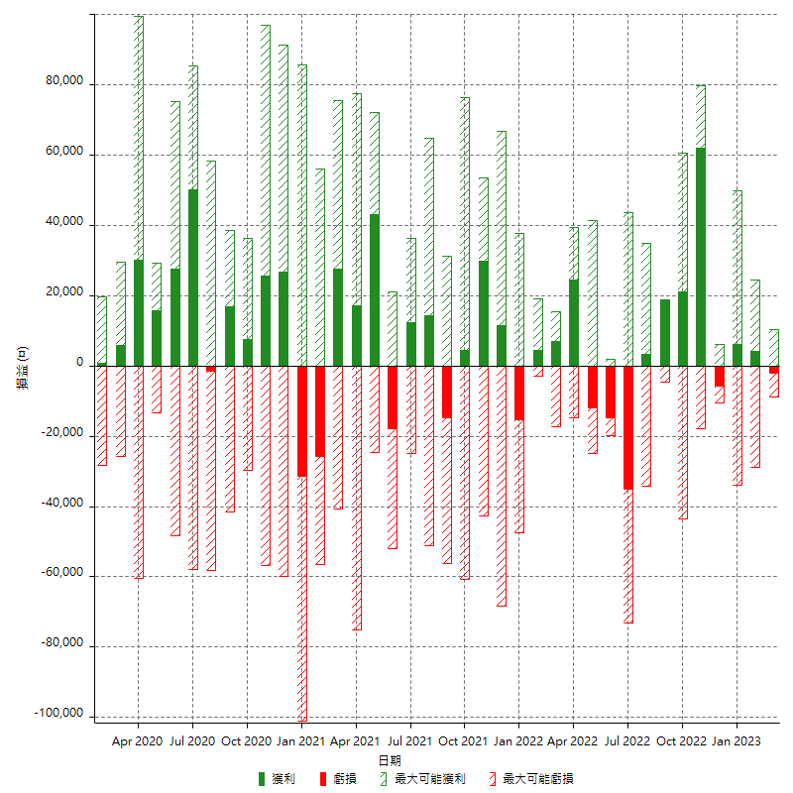

每月獲利和虧損 (%)

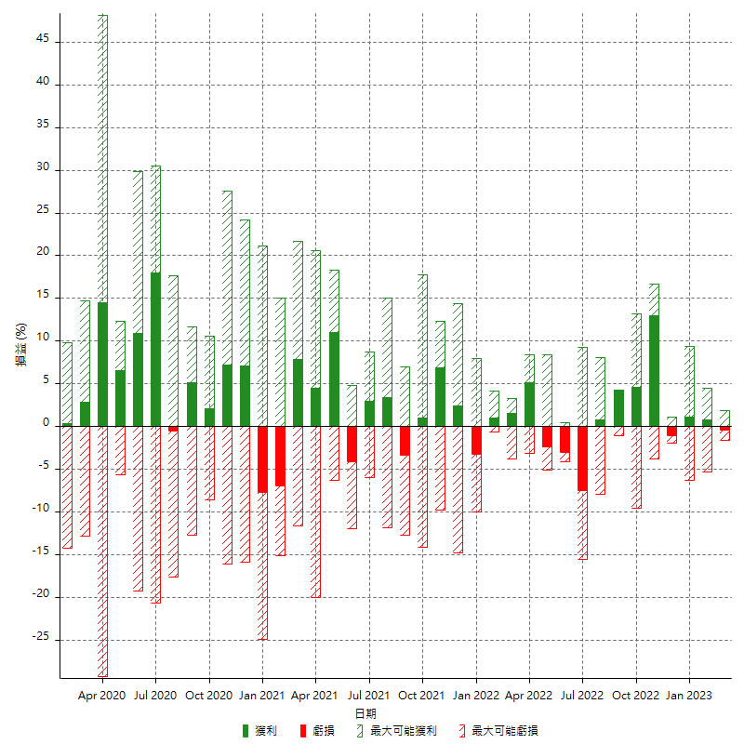

每月累積淨利

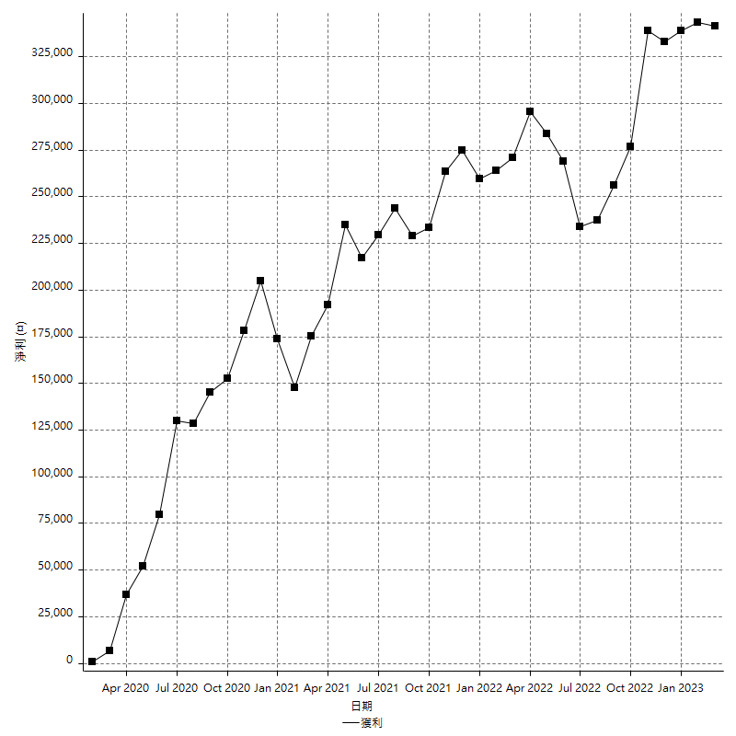

每月平均獲利

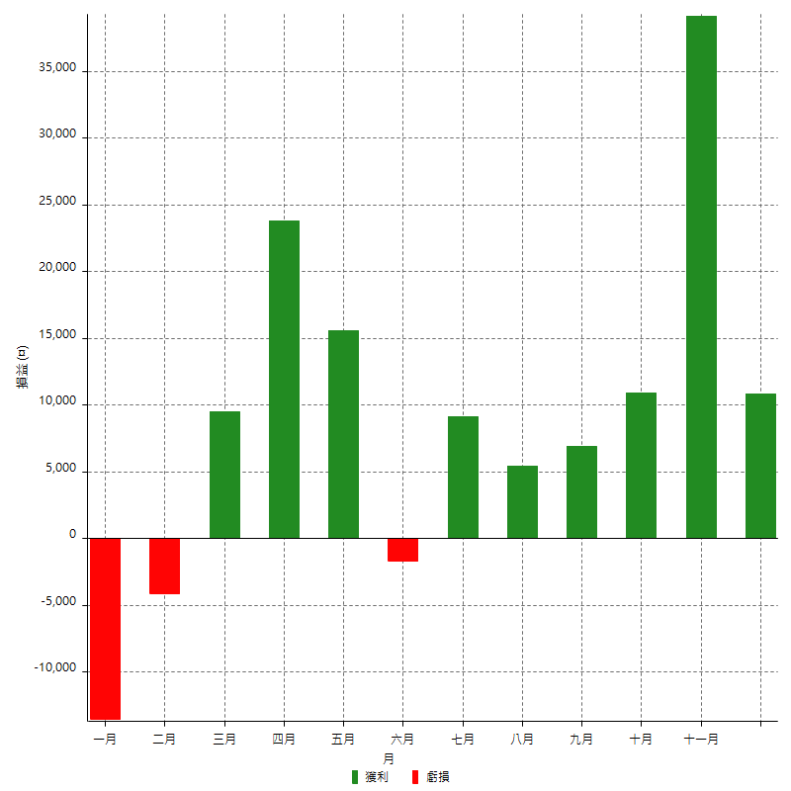

年獲利和虧損

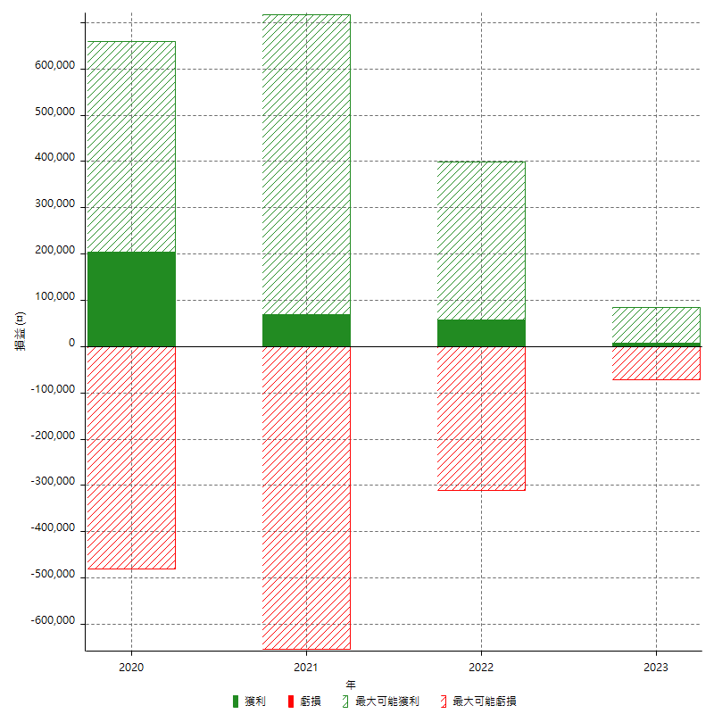

年獲利和虧損 (%)

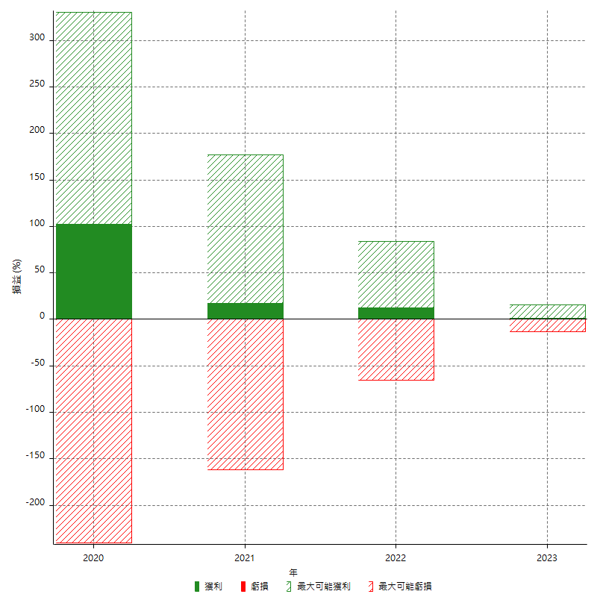

每年累積淨利

